Ingreso Datos
Proyecto | C1BH-L12-L10-3+780-D
Nº INFORME | 1.914.650-G
Orden de Trabajo | -

CANTIDAD DE HOJAS (01 HASTA 30)
9
CREAR HOJAS
CAMBIAR NOMBRE HOJAS

Hoja Nº | Nombre Hoja
1 | 11
2 | 12
3 | 15
4 | 20
5 | 25
6 | 27
7 | 36
8 | 38
9 | 41

11
PROYECTO : C1BH-L12-L10-3+780-D
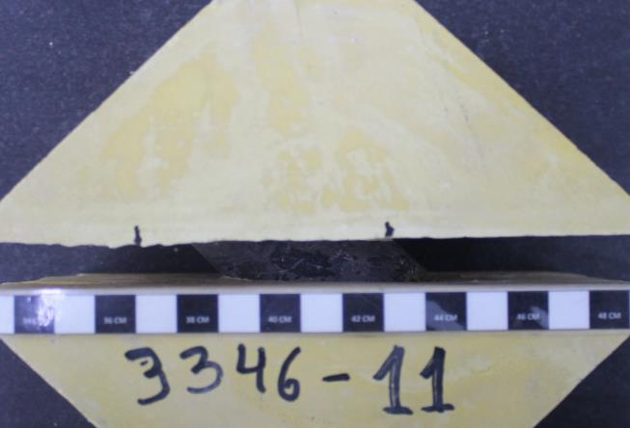
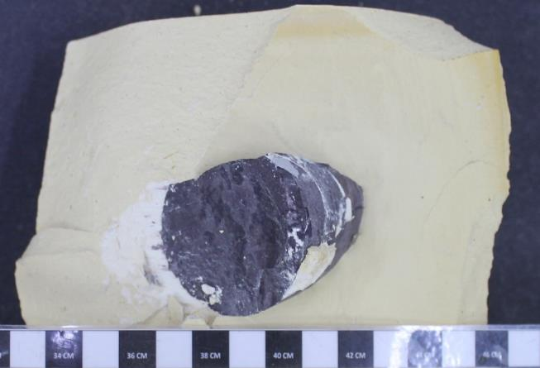
CAMBIAR VALORES EN VERDE. |  |  | ENSAYO DE CORTE DIRECTO PARA DISCONTINUIDADES ARTIFICIALES EN ROCAS |  |  |  |  |  |  |  | ENSAYO DE CORTE DIRECTO PARA DISCONTINUIDADES ARTIFICIALES EN ROCAS
AGREGAR FOTOGRAFIAS (33% VGA). |  |  |  |  |  |  |  |  |  |  |  |  |  | FOTOGRAFIAS
CAMBIAR NOMBRES DE GRAFICOS |  |  | Proyecto | C1BH-L12-L10-3+780-D
MUESTRA : C1BH-L12-L10-3+780-D (22,50-22,82)
 |  |  | Nº Informe | 1.914.650-G |  |  |  |  |  |  |  |  |  |  | PROYECTO : C1BH-L12-L10-3+780-D
PROYECTO | C1BH-L12-L10-3+780-D |  | Orden de Trabajo | - |  |  |  |  |  |  |  |  |  |  | MUESTRA : C1BH-L12-L10-3+780-D (22,50-22,82)
FECHA | 2024-05-13 |  | Fecha Inicio | 13/05/2024
MUESTRA | C1BH-L12-L10-3+780-D (22,50-22,82) |  | Fecha Término | 13/05/2024
TIPO DE ROCA | Toba lítica
FRAC./VETILL. | Óxidos de hierro |  | Muestra | C1BH-L12-L10-3+780-D (22,50-22,82)
ALTERACIONES | Oxidación y zeolitización |  | Tipo de Roca | Toba lítica
AREA MENOR | 29.21 | cm2 | Fracturas / Vetillas | Óxidos de hierro
 |  |  | Alteraciones | Oxidación y zeolitización
TENSION NORMAL [MPa] |  | 10.25
Desplazamiento | Presión Manom. | Desplazamiento | Datos Tensión Normal Nº1
Horizontal | de Corte | Vertical | Área muestra menor | [cm²] | 29.21
[Divisiones] | [psi] | [Divisiones] | Tensión Normal | [kg/cm²] | 40.80 | [kg/cm²]
0 | 0 | 0 | Fuerza de carga normal | [kgf] | 1191.64
10 | 49 | 0 | Diámetro pistón de carga | [cm] | 3.81
20 | 63 | -1 | Área pistón de carga | [cm²] | 11.40
30 | 84 | -1 | Presión pistón de carga | [kg/cm²] | 104.52
PROYECTO : C1BH-L12-L10-3+780-D
PROYECTO : C1BH-L12-L10-3+780-D
MUESTRA : C1BH-L12-L10-3+780-D (22,50-22,82)
PROYECTO : C1BH-L12-L10-3+780-D
MUESTRA : C1BH-L12-L10-3+780-D (22,50-22,82)
40 | 133 | -1
MUESTRA : C1BH-L12-L10-3+780-D (22,50-22,82)
50 | 208 | -1 | Ensayo Tensión Normal Nº1
60 | 292 | -1 | Desplazamiento | Presión Manom. | Desplazamiento |  | Desplazamiento | Fuerza | Tensión | Desplazamiento
70 | 383 | -1 | Horizontal | de Corte | Vertical |  | Horizontal | de Corte | de Corte | Vertical
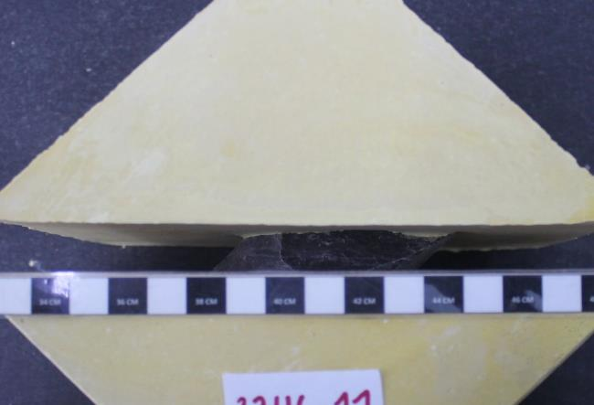
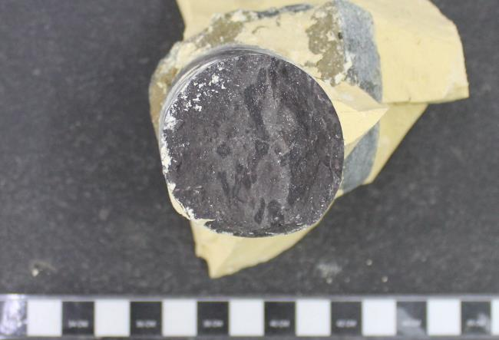
80 | 516 | 5 | [Divisiones] | [psi] | [Divisiones] |  | [mm] | [kgf] | [kg/cm²] | [mm]
90 | 687 | 10 | 0.00 | 0.00 | 0.00 |  | 0.00 | 4.18 | 0.14 | 0.00
100 | 896 | 21 | 10.00 | 49.00 | 0.00 |  | 0.10 | 63.96 | 2.19 | 0.00
110 | 1110 | 30 | 20.00 | 63.00 | -1.00 |  | 0.20 | 81.04 | 2.77 | -0.01
120 | 1134 | 62 | 30.00 | 84.00 | -1.00 |  | 0.30 | 106.66 | 3.65 | -0.01
130 | 1215 | 72 | 40.00 | 133.00 | -1.00 |  | 0.40 | 166.44 | 5.70 | -0.01
140 | 1290 | 81 | 50.00 | 208.00 | -1.00 |  | 0.50 | 257.94 | 8.83 | -0.01
150 | 1343 | 81 | 60.00 | 292.00 | -1.00 |  | 0.60 | 360.42 | 12.34 | -0.01
160 | 1374 | 83 | 70.00 | 383.00 | -1.00 |  | 0.70 | 471.44 | 16.14 | -0.01
170 | 1415 | 87 | 80.00 | 516.00 | 5.00 |  | 0.80 | 622.57 | 21.31 | 0.05
180 | 1461 | 89 | 90.00 | 687.00 | 10.00 |  | 0.90 | 820.93 | 28.10 | 0.10
190 | 1482 | 90 | 100.00 | 896.00 | 21.00 |  | 1.00 | 1063.37 | 36.40 | 0.21
200 | 1505 | 90 | 110.00 | 1110.00 | 30.00 |  | 1.10 | 1311.61 | 44.90 | 0.30
220 | 1589 | 90 | 120.00 | 1134.00 | 62.00 |  | 1.20 | 1339.45 | 45.86 | 0.62
40.8 | 66.5
0.0 | 0.0
PROYECTO : C1BH-L12-L10-3+780-D
240 | 1563 | 88 | 130.00 | 1215.00 | 72.00 |  | 1.30 | 1433.41 | 49.07 | 0.72
MUESTRA : C1BH-L12-L10-3+780-D (22,50-22,82)
260 | 1557 | 86 | 140.00 | 1290.00 | 81.00 |  | 1.40 | 1520.41 | 52.05 | 0.81
280 | 1618 | 82 | 150.00 | 1343.00 | 81.00 |  | 1.50 | 1581.89 | 54.16 | 0.81
300 | 1653 | 78 | 160.00 | 1374.00 | 83.00 |  | 1.60 | 1617.85 | 55.39 | 0.83
PROYECTO : C1BH-L12-L10-3+780-D
MUESTRA : C1BH-L12-L10-3+780-D (22,50-22,82)
PROYECTO : C1BH-L12-L10-3+780-D
MUESTRA : C1BH-L12-L10-3+780-D (22,50-22,82)
320 | 1601 | 60 | 170.00 | 1415.00 | 87.00 |  | 1.70 | 1665.41 | 57.02 | 0.87
340 | 1441 | 48 | 180.00 | 1461.00 | 89.00 |  | 1.80 | 1718.77 | 58.84 | 0.89
Antes del ensayo
Después del ensayo
360 | 1430 | 52 | 190.00 | 1482.00 | 90.00 |  | 1.90 | 1743.13 | 59.68 | 0.90
380 | 1377 | 30 | 200.00 | 1505.00 | 90.00 |  | 2.00 | 1769.81 | 60.59 | 0.90
400 | 1441 | 56 | 220.00 | 1589.00 | 90.00 |  | 2.20 | 1867.25 | 63.93 | 0.90
420 | 1406 | 66 | 240.00 | 1563.00 | 88.00 |  | 2.40 | 1837.09 | 62.89 | 0.88
440 | 1415 | 71 | 260.00 | 1557.00 | 86.00 |  | 2.60 | 1830.13 | 62.65 | 0.86
460 | 1441 | 75 | 280.00 | 1618.00 | 82.00 |  | 2.80 | 1900.89 | 65.08 | 0.82
480 | 1441 | 86 | 300.00 | 1653.00 | 78.00 |  | 3.00 | 1941.49 | 66.47 | 0.78
500 | 1424 | 89 | 320.00 | 1601.00 | 60.00 |  | 3.20 | 1881.17 | 64.40 | 0.60
520 | 1459 | 94 | 340.00 | 1441.00 | 48.00 |  | 3.40 | 1695.57 | 58.05 | 0.48
540 | 1447 | 95 | 360.00 | 1430.00 | 52.00 |  | 3.60 | 1682.81 | 57.61 | 0.52
560 | 1488 | 95 | 380.00 | 1377.00 | 30.00 |  | 3.80 | 1621.33 | 55.51 | 0.30
580 | 1482 | 98 | 400.00 | 1441.00 | 56.00 |  | 4.00 | 1695.57 | 58.05 | 0.56
600 | 1488 | 99 | 420.00 | 1406.00 | 66.00 |  | 4.20 | 1654.97 | 56.66 | 0.66 |  | Tensión | Tensión
620 | 1453 | 107 | 440.00 | 1415.00 | 71.00 |  | 4.40 | 1665.41 | 57.02 | 0.71 |  | Normal | Corte máx..
640 | 1453 | 106 | 460.00 | 1441.00 | 75.00 |  | 4.60 | 1695.57 | 58.05 | 0.75 |  | kg/cm² | kg/cm²
660 | 1459 | 107 | 480.00 | 1441.00 | 86.00 |  | 4.80 | 1695.57 | 58.05 | 0.86 |  | 40.8 | 66.5
680 | 1360 | 128 | 500.00 | 1424.00 | 89.00 |  | 5.00 | 1675.85 | 57.37 | 0.89 |  | 0.0 | 0.0
700 | 1386 | 130 | 520.00 | 1459.00 | 94.00 |  | 5.20 | 1716.45 | 58.76 | 0.94
720 | 1395 | 130 | 540.00 | 1447.00 | 95.00 |  | 5.40 | 1702.53 | 58.29 | 0.95
740 | 1401 | 137 | 560.00 | 1488.00 | 95.00 |  | 5.60 | 1750.09 | 59.91 | 0.95 |  | Pendiente | -
760 | 1421 | 136 | 580.00 | 1482.00 | 98.00 |  | 5.80 | 1743.13 | 59.68 | 0.98 |  | Φ | -
780 | 1421 | 141 | 600.00 | 1488.00 | 99.00 |  | 6.00 | 1750.09 | 59.91 | 0.99
800 | 1461 | 143 | 620.00 | 1453.00 | 107.00 |  | 6.20 | 1709.49 | 58.52 | 1.07
820 | 1446 | 145 | 640.00 | 1453.00 | 106.00 |  | 6.40 | 1709.49 | 58.52 | 1.06
840 | 1534 | 145 | 660.00 | 1459.00 | 107.00 |  | 6.60 | 1716.45 | 58.76 | 1.07
860 | 1548 | 148 | 680.00 | 1360.00 | 128.00 |  | 6.80 | 1601.61 | 54.83 | 1.28
880 | 1528 | 148 | 700.00 | 1386.00 | 130.00 |  | 7.00 | 1631.77 | 55.86 | 1.30
900 | 1557 | 151 | 720.00 | 1395.00 | 130.00 |  | 7.20 | 1642.21 | 56.22 | 1.30
950 | 1560 | 159 | 740.00 | 1401.00 | 137.00 |  | 7.40 | 1649.17 | 56.46 | 1.37
1000 | 1566 | 163 | 760.00 | 1421.00 | 136.00 |  | 7.60 | 1672.37 | 57.25 | 1.36
 |  |  | 780.00 | 1421.00 | 141.00 |  | 7.80 | 1672.37 | 57.25 | 1.41
TENSION NORMAL [MPa] |  |  | 800.00 | 1461.00 | 143.00 |  | 8.00 | 1718.77 | 58.84 | 1.43
Desplazamiento | Presión Manom. | Desplazamiento | 820.00 | 1446.00 | 145.00 |  | 8.20 | 1701.37 | 58.25 | 1.45
Horizontal | de Corte | Vertical | 840.00 | 1534.00 | 145.00 |  | 8.40 | 1803.45 | 61.74 | 1.45
[Divisiones] | [psi] | [Divisiones] | 860.00 | 1548.00 | 148.00 |  | 8.60 | 1819.69 | 62.30 | 1.48
0 |  |  | 880.00 | 1528.00 | 148.00 |  | 8.80 | 1796.49 | 61.50 | 1.48
10 |  |  | 900.00 | 1557.00 | 151.00 |  | 9.00 | 1830.13 | 62.65 | 1.51
20 |  |  | 950.00 | 1560.00 | 159.00 |  | 9.50 | 1833.61 | 62.77 | 1.59
30 |  |  | 1000.00 | 1566.00 | 163.00 |  | 10.00 | 1840.57 | 63.01 | 1.63
40
50 |  |  | Referencias
60 |  |  | ASTM D 5607-16 - Standard Test Method for Performing Laboratory Direc Shear Strength Test of Rock Specimens Under Constant Normal Force
70 |  |  | ASTM D 4543-08 - Standard Practices for Preparing Rock Core as Cylindrical Test Specimens and Verifyng Conformance to Dimensional and Shape Tolerances.
80
90 |  |  | Observaciones
100 |  |  | a. Ensayo ejecutado sobre una estructura cerrada.
110 |  |  | b. Durante la ejecución del primer ciclo se rompen la muestra y el molde, por lo que no es posible continuar con el ensayo.
120 |  |  | c. No es posible estimar pendiente ni ángulo Φ.
130
140
150
160
170
180
190
200
220
240
260
280
300
320
340
360
380
400
420
440
460
480
500
520
540
560
580
600
620
640
660
680
700
720
740
760
780
800
820
840
860
880
900
950
1000

TENSION NORMAL [MPa]
Desplazamiento | Presión Manom. | Desplazamiento
Horizontal | de Corte | Vertical
[Divisiones] | [psi] | [Divisiones]
0
10
20
30
40
50
60
70
80
90
100
110
120
130
140
150
160
170
180
190
200
220
240
260
280
300
320
340
360
380
400
420
440
460
480
500
520
540
560
580
600
620
640
660
680
700
720
740
760
780
800
820
840
860
880
900
950
1000

12
MUESTRA : C1BH-L12-L10-3+780-D (23,40-23,50)
PROYECTO : C1BH-L12-L10-3+780-D
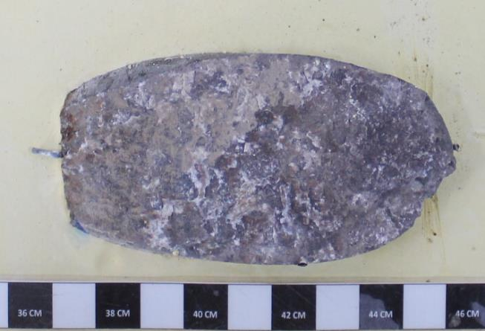
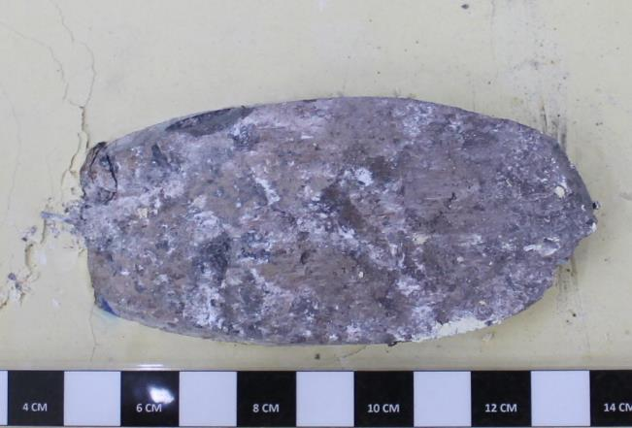
CAMBIAR VALORES EN VERDE. |  |  | ENSAYO DE CORTE DIRECTO PARA DISCONTINUIDADES ARTIFICIALES EN ROCAS |  |  |  |  |  |  |  | ENSAYO DE CORTE DIRECTO PARA DISCONTINUIDADES ARTIFICIALES EN ROCAS
AGREGAR FOTOGRAFIAS (33% VGA). |  |  |  |  |  |  |  |  |  |  |  |  |  | FOTOGRAFIAS
CAMBIAR NOMBRES DE GRAFICOS |  |  | Proyecto | C1BH-L12-L10-3+780-D
 |  |  | Nº Informe | 1.914.650-G |  |  |  |  |  |  |  |  |  |  | PROYECTO : C1BH-L12-L10-3+780-D
PROYECTO | C1BH-L12-L10-3+780-D |  | Orden de Trabajo | - |  |  |  |  |  |  |  |  |  |  | MUESTRA : C1BH-L12-L10-3+780-D (23,40-23,50)
FECHA | 2024-06-04 |  | Fecha Inicio | 04/06/2024
MUESTRA | C1BH-L12-L10-3+780-D (23,40-23,50) |  | Fecha Término | 04/06/2024
TIPO DE ROCA | Toba Lítica
FRAC./VETILL. | Óxidos de hierro y zeolitas |  | Muestra | C1BH-L12-L10-3+780-D (23,40-23,50)
ALTERACIONES | Oxidación y zeolitización |  | Tipo de Roca | Toba Lítica
AREA MENOR | 32.91 | cm2 | Fracturas / Vetillas | Óxidos de hierro y zeolitas
 |  |  | Alteraciones | Oxidación y zeolitización
TENSION NORMAL [MPa] |  | 8.66
Desplazamiento | Presión Manom. | Desplazamiento | Datos Tensión Normal Nº1
Horizontal | de Corte | Vertical | Área muestra menor | [cm²] | 32.91
[Divisiones] | [psi] | [Divisiones] | Tensión Normal | [kg/cm²] | 30.59 | [kg/cm²]
0 | 0 | 0 | Fuerza de carga normal | [kgf] | 1006.79
10 | 31 | 0 | Diámetro pistón de carga | [cm] | 3.81
20 | 49 | 0 | Área pistón de carga | [cm²] | 11.40
30 | 58 | 0 | Presión pistón de carga | [kg/cm²] | 88.31
PROYECTO : C1BH-L12-L10-3+780-D
PROYECTO : C1BH-L12-L10-3+780-D
MUESTRA : C1BH-L12-L10-3+780-D (23,40-23,50)
PROYECTO : C1BH-L12-L10-3+780-D
MUESTRA : C1BH-L12-L10-3+780-D (23,40-23,50)
40 | 72 | 0
MUESTRA : C1BH-L12-L10-3+780-D (23,40-23,50)
50 | 127 | 0 | Ensayo Tensión Normal Nº1
60 | 168 | 0 | Desplazamiento | Presión Manom. | Desplazamiento |  | Desplazamiento | Fuerza | Tensión | Desplazamiento
70 | 292 | 0 | Horizontal | de Corte | Vertical |  | Horizontal | de Corte | de Corte | Vertical
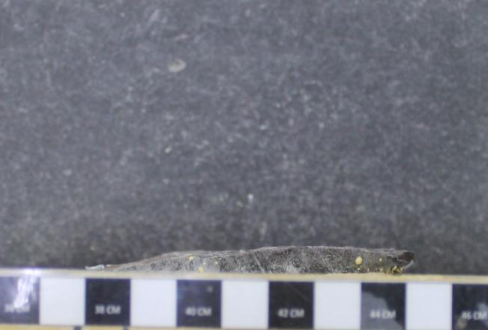
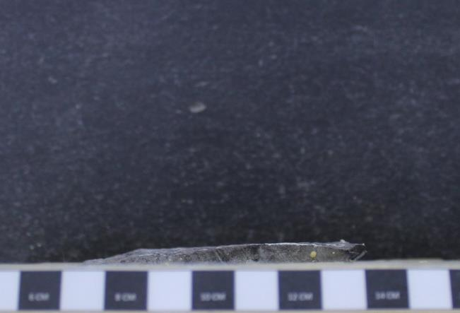
80 | 467 | 0 | [Divisiones] | [psi] | [Divisiones] |  | [mm] | [kgf] | [kg/cm²] | [mm]
90 | 704 | -2 | 0.00 | 0.00 | 0.00 |  | 0.00 | 4.18 | 0.13 | 0.00
100 | 928 | -7 | 10.00 | 31.00 | 0.00 |  | 0.10 | 42.00 | 1.28 | 0.00
110 | 1125 | -11 | 20.00 | 49.00 | 0.00 |  | 0.20 | 63.96 | 1.94 | 0.00
120 | 1079 | -13 | 30.00 | 58.00 | 0.00 |  | 0.30 | 74.94 | 2.28 | 0.00
130 | 1091 | -14 | 40.00 | 72.00 | 0.00 |  | 0.40 | 92.02 | 2.80 | 0.00
140 | 1134 | -17 | 50.00 | 127.00 | 0.00 |  | 0.50 | 159.12 | 4.84 | 0.00
150 | 1081 | -20 | 60.00 | 168.00 | 0.00 |  | 0.60 | 209.14 | 6.35 | 0.00
160 | 1096 | -20 | 70.00 | 292.00 | 0.00 |  | 0.70 | 360.42 | 10.95 | 0.00
170 | 1064 | -22 | 80.00 | 467.00 | 0.00 |  | 0.80 | 573.92 | 17.44 | 0.00
180 | 1064 | -23 | 90.00 | 704.00 | -2.00 |  | 0.90 | 840.65 | 25.54 | -0.02
190 | 1105 | -24 | 100.00 | 928.00 | -7.00 |  | 1.00 | 1100.49 | 33.44 | -0.07
200 | 1096 | -25 | 110.00 | 1125.00 | -11.00 |  | 1.10 | 1329.01 | 40.38 | -0.11
220 | 1121 | -28 | 120.00 | 1079.00 | -13.00 |  | 1.20 | 1275.65 | 38.76 | -0.13
PROYECTO : C1BH-L12-L10-3+780-D
240 | 1105 | -29 | 130.00 | 1091.00 | -14.00 |  | 1.30 | 1289.57 | 39.18 | -0.14
MUESTRA : C1BH-L12-L10-3+780-D (23,40-23,50)
260 | 1081 | -30 | 140.00 | 1134.00 | -17.00 |  | 1.40 | 1339.45 | 40.70 | -0.17
280 | 1044 | -32 | 150.00 | 1081.00 | -20.00 |  | 1.50 | 1277.97 | 38.83 | -0.20
300 | 1070 | -37 | 160.00 | 1096.00 | -20.00 |  | 1.60 | 1295.37 | 39.36 | -0.20
PROYECTO : C1BH-L12-L10-3+780-D
MUESTRA : C1BH-L12-L10-3+780-D (23,40-23,50)
PROYECTO : C1BH-L12-L10-3+780-D
MUESTRA : C1BH-L12-L10-3+780-D (23,40-23,50)
320 | 977 | -39 | 170.00 | 1064.00 | -22.00 |  | 1.70 | 1258.25 | 38.23 | -0.22
340 | 1026 | -40 | 180.00 | 1064.00 | -23.00 |  | 1.80 | 1258.25 | 38.23 | -0.23
360 | 1067 | -43 | 190.00 | 1105.00 | -24.00 |  | 1.90 | 1305.81 | 39.68 | -0.24
380 | 1055 | -45 | 200.00 | 1096.00 | -25.00 |  | 2.00 | 1295.37 | 39.36 | -0.25
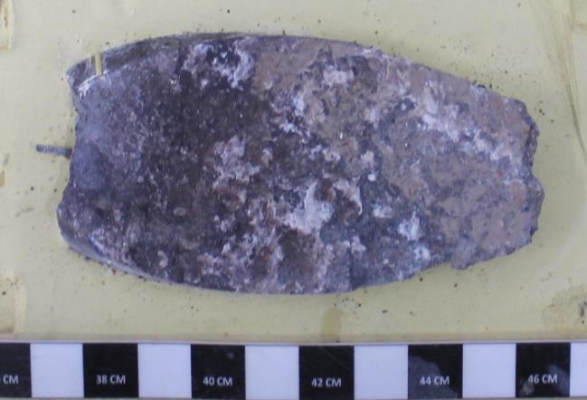
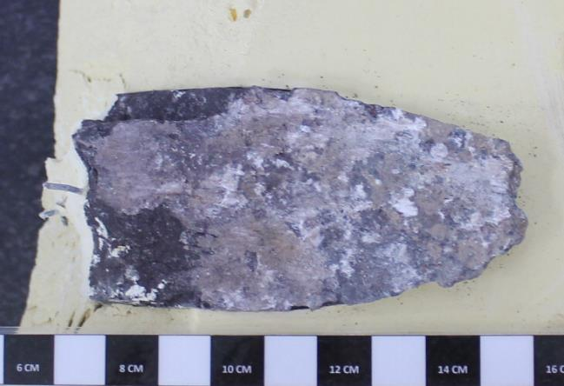
400 | 1029 | -45 | 220.00 | 1121.00 | -28.00 |  | 2.20 | 1324.37 | 40.24 | -0.28
420 | 1041 | -44 | 240.00 | 1105.00 | -29.00 |  | 2.40 | 1305.81 | 39.68 | -0.29
440 | 1003 | -44 | 260.00 | 1081.00 | -30.00 |  | 2.60 | 1277.97 | 38.83 | -0.30
460 | 1061 | -49 | 280.00 | 1044.00 | -32.00 |  | 2.80 | 1235.05 | 37.53 | -0.32
480 | 1035 | -55 | 300.00 | 1070.00 | -37.00 |  | 3.00 | 1265.21 | 38.44 | -0.37
500 | 1004 | -58 | 320.00 | 977.00 | -39.00 |  | 3.20 | 1157.33 | 35.17 | -0.39
520 | 1035 | -60 | 340.00 | 1026.00 | -40.00 |  | 3.40 | 1214.17 | 36.89 | -0.40
540 | 992 | -60 | 360.00 | 1067.00 | -43.00 |  | 3.60 | 1261.73 | 38.34 | -0.43
560 | 1009 | -62 | 380.00 | 1055.00 | -45.00 |  | 3.80 | 1247.81 | 37.92 | -0.45
580 | 1003 | -65 | 400.00 | 1029.00 | -45.00 |  | 4.00 | 1217.65 | 37.00 | -0.45
600 | 1035 | -65 | 420.00 | 1041.00 | -44.00 |  | 4.20 | 1231.57 | 37.42 | -0.44 |  | Tensión | Tensión
620 | 1067 | -65 | 440.00 | 1003.00 | -44.00 |  | 4.40 | 1187.49 | 36.08 | -0.44 |  | Normal | Corte máx..
640 | 1067 | -65 | 460.00 | 1061.00 | -49.00 |  | 4.60 | 1254.77 | 38.13 | -0.49 |  | kg/cm² | kg/cm²
660 | 1023 | -66 | 480.00 | 1035.00 | -55.00 |  | 4.80 | 1224.61 | 37.21 | -0.55 |  | 30.6 | 40.7
680 | 1003 | -66 | 500.00 | 1004.00 | -58.00 |  | 5.00 | 1188.65 | 36.12 | -0.58 |  | 40.8 | 45.6
700 | 1015 | -66 | 520.00 | 1035.00 | -60.00 |  | 5.20 | 1224.61 | 37.21 | -0.60 |  | 51.0 | 58.2
720 | 1079 | -66 | 540.00 | 992.00 | -60.00 |  | 5.40 | 1174.73 | 35.70 | -0.60
740 | 980 | -65 | 560.00 | 1009.00 | -62.00 |  | 5.60 | 1194.45 | 36.29 | -0.62 |  | Pendiente | 0.86
PROYECTO : C1BH-L12-L10-3+780-D
MUESTRA : C1BH-L12-L10-3+780-D (23,40-23,50)
PROYECTO : C1BH-L12-L10-3+780-D
MUESTRA : C1BH-L12-L10-3+780-D (23,40-23,50)
760 | 986 | -63 | 580.00 | 1003.00 | -65.00 |  | 5.80 | 1187.49 | 36.08 | -0.65 |  | Φ | 40.6
780 | 1018 | -62 | 600.00 | 1035.00 | -65.00 |  | 6.00 | 1224.61 | 37.21 | -0.65
800 | 1021 | -59 | 620.00 | 1067.00 | -65.00 |  | 6.20 | 1261.73 | 38.34 | -0.65
820 | 1018 | -56 | 640.00 | 1067.00 | -65.00 |  | 6.40 | 1261.73 | 38.34 | -0.65
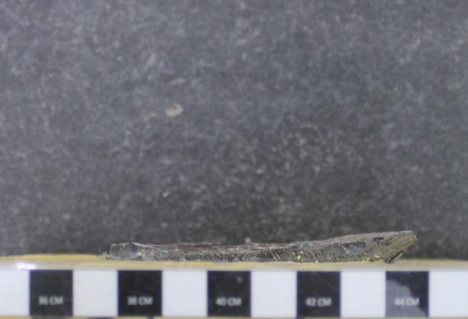
840 | 1041 | -54 | 660.00 | 1023.00 | -66.00 |  | 6.60 | 1210.69 | 36.79 | -0.66
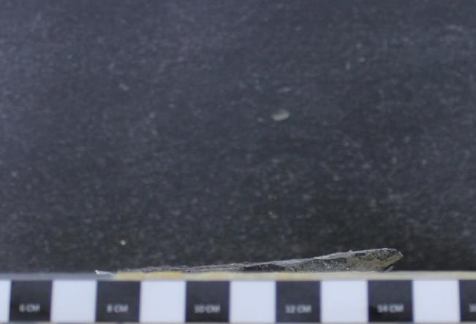
860 | 1009 | -52 | 680.00 | 1003.00 | -66.00 |  | 6.80 | 1187.49 | 36.08 | -0.66
880 | 983 | -51 | 700.00 | 1015.00 | -66.00 |  | 7.00 | 1201.41 | 36.51 | -0.66
900 | 936 | -47 | 720.00 | 1079.00 | -66.00 |  | 7.20 | 1275.65 | 38.76 | -0.66
950 | 980 | -43 | 740.00 | 980.00 | -65.00 |  | 7.40 | 1160.81 | 35.27 | -0.65
1000 | 1009 | -40 | 760.00 | 986.00 | -63.00 |  | 7.60 | 1167.77 | 35.48 | -0.63
 |  |  | 780.00 | 1018.00 | -62.00 |  | 7.80 | 1204.89 | 36.61 | -0.62
TENSION NORMAL [MPa] |  | 11.55 | 800.00 | 1021.00 | -59.00 |  | 8.00 | 1208.37 | 36.72 | -0.59
Desplazamiento | Presión Manom. | Desplazamiento | 820.00 | 1018.00 | -56.00 |  | 8.20 | 1204.89 | 36.61 | -0.56
Horizontal | de Corte | Vertical | 840.00 | 1041.00 | -54.00 |  | 8.40 | 1231.57 | 37.42 | -0.54
[Divisiones] | [psi] | [Divisiones] | 860.00 | 1009.00 | -52.00 |  | 8.60 | 1194.45 | 36.29 | -0.52
0 | 0 | 0 | 880.00 | 983.00 | -51.00 |  | 8.80 | 1164.29 | 35.38 | -0.51
10 | 46 | -2 | 900.00 | 936.00 | -47.00 |  | 9.00 | 1109.77 | 33.72 | -0.47
20 | 60 | -4 | 950.00 | 980.00 | -43.00 |  | 9.50 | 1160.81 | 35.27 | -0.43
30 | 72 | -4 | 1000.00 | 1009.00 | -40.00 |  | 10.00 | 1194.45 | 36.29 | -0.40
40 | 104 | -2
50 | 162 | -2 | ENSAYO DE CORTE DIRECTO PARA DISCONTINUIDADES ARTIFICIALES EN ROCAS
60 | 284 | -2
70 | 452 | -2 | Proyecto | C1BH-L12-L10-3+780-D
PROYECTO : C1BH-L12-L10-3+780-D
MUESTRA : C1BH-L12-L10-3+780-D (23,40-23,50)
PROYECTO : C1BH-L12-L10-3+780-D
MUESTRA : C1BH-L12-L10-3+780-D (23,40-23,50)
80 | 641 | -2 | Nº Informe | 1.914.650-G
90 | 809 | -3 | Orden de Trabajo | -
100 | 971 | -5 | Fecha Inicio | 04/06/2024
Antes del ensayo
Después del ensayo
110 | 985 | -6 | Fecha Término | 04/06/2024
120 | 1026 | -6
130 | 985 | -6 | Muestra | C1BH-L12-L10-3+780-D (23,40-23,50)
140 | 1070 | -6 | Tipo de Roca | Toba Lítica
150 | 1041 | -6 | Fracturas / Vetillas | Óxidos de hierro y zeolitas
160 | 1073 | -6 | Alteraciones | Oxidación y zeolitización
170 | 1116 | -6
180 | 1157 | -6 | Datos Tensión Normal Nº2
190 | 1084 | -6 | Área muestra menor | [cm²] | 32.91
200 | 1174 | -7 | Tensión Normal | [kg/cm²] | 40.80 | [kg/cm²]
220 | 1145 | -5 | Fuerza de carga normal | [kgf] | 1342.77
240 | 1134 | -3 | Diámetro pistón de carga | [cm] | 3.81
260 | 1061 | 0 | Área pistón de carga | [cm²] | 11.40
280 | 1113 | 2 | Presión pistón de carga | [kg/cm²] | 117.78
300 | 1115 | 6
320 | 1186 | 8 | Ensayo Tensión Normal Nº2
340 | 1118 | 16 | Desplazamiento | Presión Manom. | Desplazamiento |  | Desplazamiento | Fuerza | Tensión | Desplazamiento
360 | 1229 | 17 | Horizontal | de Corte | Vertical |  | Horizontal | de Corte | de Corte | Vertical
380 | 1215 | 20 | [Divisiones] | [psi] | [Divisiones] |  | [mm] | [kgf] | [kg/cm²] | [mm]
400 | 1250 | 22 | 0.00 | 0.00 | 0.00 |  | 0.00 | 4.18 | 0.13 | 0.00
420 | 1267 | 25 | 10.00 | 46.00 | -2.00 |  | 0.10 | 60.30 | 1.83 | -0.02
440 | 1166 | 27 | 20.00 | 60.00 | -4.00 |  | 0.20 | 77.38 | 2.35 | -0.04
460 | 1244 | 31 | 30.00 | 72.00 | -4.00 |  | 0.30 | 92.02 | 2.80 | -0.04
480 | 1224 | 34 | 40.00 | 104.00 | -2.00 |  | 0.40 | 131.06 | 3.98 | -0.02
500 | 1215 | 41 | 50.00 | 162.00 | -2.00 |  | 0.50 | 201.82 | 6.13 | -0.02
520 | 1273 | 43 | 60.00 | 284.00 | -2.00 |  | 0.60 | 350.66 | 10.66 | -0.02
540 | 1241 | 46 | 70.00 | 452.00 | -2.00 |  | 0.70 | 555.62 | 16.88 | -0.02
560 | 1171 | 49 | 80.00 | 641.00 | -2.00 |  | 0.80 | 767.57 | 23.32 | -0.02
580 | 1225 | 52 | 90.00 | 809.00 | -3.00 |  | 0.90 | 962.45 | 29.24 | -0.03
600 | 1196 | 61 | 100.00 | 971.00 | -5.00 |  | 1.00 | 1150.37 | 34.96 | -0.05
620 | 1218 | 67 | 110.00 | 985.00 | -6.00 |  | 1.10 | 1166.61 | 35.45 | -0.06
640 | 1206 | 70 | 120.00 | 1026.00 | -6.00 |  | 1.20 | 1214.17 | 36.89 | -0.06
660 | 1189 | 74 | 130.00 | 985.00 | -6.00 |  | 1.30 | 1166.61 | 35.45 | -0.06
680 | 1226 | 74 | 140.00 | 1070.00 | -6.00 |  | 1.40 | 1265.21 | 38.44 | -0.06
700 | 1250 | 74 | 150.00 | 1041.00 | -6.00 |  | 1.50 | 1231.57 | 37.42 | -0.06
720 | 1221 | 74 | 160.00 | 1073.00 | -6.00 |  | 1.60 | 1268.69 | 38.55 | -0.06
740 | 1203 | 74 | 170.00 | 1116.00 | -6.00 |  | 1.70 | 1318.57 | 40.07 | -0.06
760 | 1135 | 78 | 180.00 | 1157.00 | -6.00 |  | 1.80 | 1366.13 | 41.51 | -0.06
780 | 1122 | 79 | 190.00 | 1084.00 | -6.00 |  | 1.90 | 1281.45 | 38.94 | -0.06
800 | 1102 | 83 | 200.00 | 1174.00 | -7.00 |  | 2.00 | 1385.85 | 42.11 | -0.07
820 | 1154 | 83 | 220.00 | 1145.00 | -5.00 |  | 2.20 | 1352.21 | 41.09 | -0.05
840 | 1151 | 83 | 240.00 | 1134.00 | -3.00 |  | 2.40 | 1339.45 | 40.70 | -0.03
860 | 1163 | 84 | 260.00 | 1061.00 | 0.00 |  | 2.60 | 1254.77 | 38.13 | 0.00
880 | 1174 | 85 | 280.00 | 1113.00 | 2.00 |  | 2.80 | 1315.09 | 39.96 | 0.02
900 | 1177 | 85 | 300.00 | 1115.00 | 6.00 |  | 3.00 | 1317.41 | 40.03 | 0.06
950 | 1171 | 86 | 320.00 | 1186.00 | 8.00 |  | 3.20 | 1399.77 | 42.53 | 0.08
1000 | 1166 | 87 | 340.00 | 1118.00 | 16.00 |  | 3.40 | 1320.89 | 40.14 | 0.16
 |  |  | 360.00 | 1229.00 | 17.00 |  | 3.60 | 1449.65 | 44.05 | 0.17
TENSION NORMAL [MPa] |  | 14.43 | 380.00 | 1215.00 | 20.00 |  | 3.80 | 1433.41 | 43.56 | 0.20
Desplazamiento | Presión Manom. | Desplazamiento | 400.00 | 1250.00 | 22.00 |  | 4.00 | 1474.01 | 44.79 | 0.22
Horizontal | de Corte | Vertical | 420.00 | 1267.00 | 25.00 |  | 4.20 | 1493.73 | 45.39 | 0.25
[Divisiones] | [psi] | [Divisiones] | 440.00 | 1166.00 | 27.00 |  | 4.40 | 1376.57 | 41.83 | 0.27
0 | 0 | 0 | 460.00 | 1244.00 | 31.00 |  | 4.60 | 1467.05 | 44.58 | 0.31
10 | 34 | 0 | 480.00 | 1224.00 | 34.00 |  | 4.80 | 1443.85 | 43.87 | 0.34
20 | 52 | 1 | 500.00 | 1215.00 | 41.00 |  | 5.00 | 1433.41 | 43.56 | 0.41
30 | 63 | 1 | 520.00 | 1273.00 | 43.00 |  | 5.20 | 1500.69 | 45.60 | 0.43
40 | 81 | 2 | 540.00 | 1241.00 | 46.00 |  | 5.40 | 1463.57 | 44.47 | 0.46
50 | 130 | 2 | 560.00 | 1171.00 | 49.00 |  | 5.60 | 1382.37 | 42.00 | 0.49
60 | 220 | 2 | 580.00 | 1225.00 | 52.00 |  | 5.80 | 1445.01 | 43.91 | 0.52
70 | 490 | 11 | 600.00 | 1196.00 | 61.00 |  | 6.00 | 1411.37 | 42.89 | 0.61
80 | 643 | 11 | 620.00 | 1218.00 | 67.00 |  | 6.20 | 1436.89 | 43.66 | 0.67
90 | 815 | 11 | 640.00 | 1206.00 | 70.00 |  | 6.40 | 1422.97 | 43.24 | 0.70
100 | 934 | 11 | 660.00 | 1189.00 | 74.00 |  | 6.60 | 1403.25 | 42.64 | 0.74
110 | 1055 | 11 | 680.00 | 1226.00 | 74.00 |  | 6.80 | 1446.17 | 43.94 | 0.74
120 | 1128 | 11 | 700.00 | 1250.00 | 74.00 |  | 7.00 | 1474.01 | 44.79 | 0.74
130 | 1203 | 11 | 720.00 | 1221.00 | 74.00 |  | 7.20 | 1440.37 | 43.77 | 0.74
140 | 1226 | 11 | 740.00 | 1203.00 | 74.00 |  | 7.40 | 1419.49 | 43.13 | 0.74
150 | 1241 | 11 | 760.00 | 1135.00 | 78.00 |  | 7.60 | 1340.61 | 40.74 | 0.78
160 | 1250 | 11 | 780.00 | 1122.00 | 79.00 |  | 7.80 | 1325.53 | 40.28 | 0.79
170 | 1299 | 11 | 800.00 | 1102.00 | 83.00 |  | 8.00 | 1302.33 | 39.57 | 0.83
180 | 1296 | 11 | 820.00 | 1154.00 | 83.00 |  | 8.20 | 1362.65 | 41.41 | 0.83
190 | 1314 | 12 | 840.00 | 1151.00 | 83.00 |  | 8.40 | 1359.17 | 41.30 | 0.83
200 | 1319 | 13 | 860.00 | 1163.00 | 84.00 |  | 8.60 | 1373.09 | 41.72 | 0.84
220 | 1377 | 15 | 880.00 | 1174.00 | 85.00 |  | 8.80 | 1385.85 | 42.11 | 0.85
240 | 1360 | 21 | 900.00 | 1177.00 | 85.00 |  | 9.00 | 1389.33 | 42.22 | 0.85
260 | 1392 | 19 | 950.00 | 1171.00 | 86.00 |  | 9.50 | 1382.37 | 42.00 | 0.86
280 | 1418 | 15 | 1000.00 | 1166.00 | 87.00 |  | 10.00 | 1376.57 | 41.83 | 0.87
300 | 1435 | 12
320 | 1430 | 3 | ENSAYO DE CORTE DIRECTO PARA DISCONTINUIDADES ARTIFICIALES EN ROCAS
340 | 1398 | 12
360 | 1389 | 12 | Proyecto | C1BH-L12-L10-3+780-D
380 | 1359 | 12 | Nº Informe | 1.914.650-G
400 | 1319 | 10 | Orden de Trabajo | -
420 | 1363 | 8 | Fecha Inicio | 04/06/2024
440 | 1389 | 8 | Fecha Término | 04/06/2024
460 | 1363 | 8
480 | 1430 | 8 | Muestra | C1BH-L12-L10-3+780-D (23,40-23,50)
500 | 1447 | 8 | Tipo de Roca | Toba Lítica
520 | 1421 | 8 | Fracturas / Vetillas | Óxidos de hierro y zeolitas
540 | 1444 | 10 | Alteraciones | Oxidación y zeolitización
560 | 1441 | 10
580 | 1438 | 11 | Datos Tensión Normal Nº3
600 | 1467 | 11 | Área muestra menor | [cm²] | 32.91
620 | 1430 | 11 | Tensión Normal | [kg/cm²] | 50.98 | [kg/cm²]
640 | 1427 | 11 | Fuerza de carga normal | [kgf] | 1677.59
660 | 1415 | 12 | Diámetro pistón de carga | [cm] | 3.81
680 | 1456 | 12 | Área pistón de carga | [cm²] | 11.40
700 | 1498 | 12 | Presión manométrica | [kg/cm²] | 147.15
720 | 1572 | 12
740 | 1522 | 12 | Ensayo Tensión Normal Nº3
760 | 1506 | 12 | Desplazamiento | Presión Manom. | Desplazamiento |  | Desplazamiento | Fuerza | Tensión | Desplazamiento
780 | 1511 | 11 | Horizontal | de Corte | Vertical |  | Horizontal | de Corte | de Corte | Vertical
800 | 1522 | 11 | [Divisiones] | [psi] | [Divisiones] |  | [mm] | [kgf] | [kg/cm²] | [mm]
820 | 1589 | 11 | 0.00 | 0.00 | 0.00 |  | 0.00 | 4.18 | 0.13 | 0.00
840 | 1630 | 11 | 10.00 | 34.00 | 0.00 |  | 0.10 | 45.66 | 1.39 | 0.00
860 | 1598 | 11 | 20.00 | 52.00 | 1.00 |  | 0.20 | 67.62 | 2.05 | 0.01
880 | 1595 | 11 | 30.00 | 63.00 | 1.00 |  | 0.30 | 81.04 | 2.46 | 0.01
900 | 1618 | 11 | 40.00 | 81.00 | 2.00 |  | 0.40 | 103.00 | 3.13 | 0.02
950 | 1560 | 12 | 50.00 | 130.00 | 2.00 |  | 0.50 | 162.78 | 4.95 | 0.02
1000 | 1544 | 14 | 60.00 | 220.00 | 2.00 |  | 0.60 | 272.58 | 8.28 | 0.02
 |  |  | 70.00 | 490.00 | 11.00 |  | 0.70 | 601.98 | 18.29 | 0.11
 |  |  | 80.00 | 643.00 | 11.00 |  | 0.80 | 769.89 | 23.39 | 0.11
 |  |  | 90.00 | 815.00 | 11.00 |  | 0.90 | 969.41 | 29.46 | 0.11
 |  |  | 100.00 | 934.00 | 11.00 |  | 1.00 | 1107.45 | 33.65 | 0.11
 |  |  | 110.00 | 1055.00 | 11.00 |  | 1.10 | 1247.81 | 37.92 | 0.11
 |  |  | 120.00 | 1128.00 | 11.00 |  | 1.20 | 1332.49 | 40.49 | 0.11
 |  |  | 130.00 | 1203.00 | 11.00 |  | 1.30 | 1419.49 | 43.13 | 0.11
 |  |  | 140.00 | 1226.00 | 11.00 |  | 1.40 | 1446.17 | 43.94 | 0.11
 |  |  | 150.00 | 1241.00 | 11.00 |  | 1.50 | 1463.57 | 44.47 | 0.11
 |  |  | 160.00 | 1250.00 | 11.00 |  | 1.60 | 1474.01 | 44.79 | 0.11
 |  |  | 170.00 | 1299.00 | 11.00 |  | 1.70 | 1530.85 | 46.52 | 0.11
 |  |  | 180.00 | 1296.00 | 11.00 |  | 1.80 | 1527.37 | 46.41 | 0.11
 |  |  | 190.00 | 1314.00 | 12.00 |  | 1.90 | 1548.25 | 47.04 | 0.12
 |  |  | 200.00 | 1319.00 | 13.00 |  | 2.00 | 1554.05 | 47.22 | 0.13
 |  |  | 220.00 | 1377.00 | 15.00 |  | 2.20 | 1621.33 | 49.27 | 0.15
 |  |  | 240.00 | 1360.00 | 21.00 |  | 2.40 | 1601.61 | 48.67 | 0.21
 |  |  | 260.00 | 1392.00 | 19.00 |  | 2.60 | 1638.73 | 49.79 | 0.19
 |  |  | 280.00 | 1418.00 | 15.00 |  | 2.80 | 1668.89 | 50.71 | 0.15
 |  |  | 300.00 | 1435.00 | 12.00 |  | 3.00 | 1688.61 | 51.31 | 0.12
 |  |  | 320.00 | 1430.00 | 3.00 |  | 3.20 | 1682.81 | 51.13 | 0.03
 |  |  | 340.00 | 1398.00 | 12.00 |  | 3.40 | 1645.69 | 50.01 | 0.12
 |  |  | 360.00 | 1389.00 | 12.00 |  | 3.60 | 1635.25 | 49.69 | 0.12
 |  |  | 380.00 | 1359.00 | 12.00 |  | 3.80 | 1600.45 | 48.63 | 0.12
 |  |  | 400.00 | 1319.00 | 10.00 |  | 4.00 | 1554.05 | 47.22 | 0.10
 |  |  | 420.00 | 1363.00 | 8.00 |  | 4.20 | 1605.09 | 48.77 | 0.08
 |  |  | 440.00 | 1389.00 | 8.00 |  | 4.40 | 1635.25 | 49.69 | 0.08
 |  |  | 460.00 | 1363.00 | 8.00 |  | 4.60 | 1605.09 | 48.77 | 0.08
 |  |  | 480.00 | 1430.00 | 8.00 |  | 4.80 | 1682.81 | 51.13 | 0.08
 |  |  | 500.00 | 1447.00 | 8.00 |  | 5.00 | 1702.53 | 51.73 | 0.08
 |  |  | 520.00 | 1421.00 | 8.00 |  | 5.20 | 1672.37 | 50.82 | 0.08
 |  |  | 540.00 | 1444.00 | 10.00 |  | 5.40 | 1699.05 | 51.63 | 0.10
 |  |  | 560.00 | 1441.00 | 10.00 |  | 5.60 | 1695.57 | 51.52 | 0.10
 |  |  | 580.00 | 1438.00 | 11.00 |  | 5.80 | 1692.09 | 51.42 | 0.11
 |  |  | 600.00 | 1467.00 | 11.00 |  | 6.00 | 1725.73 | 52.44 | 0.11
 |  |  | 620.00 | 1430.00 | 11.00 |  | 6.20 | 1682.81 | 51.13 | 0.11
 |  |  | 640.00 | 1427.00 | 11.00 |  | 6.40 | 1679.33 | 51.03 | 0.11
 |  |  | 660.00 | 1415.00 | 12.00 |  | 6.60 | 1665.41 | 50.60 | 0.12
 |  |  | 680.00 | 1456.00 | 12.00 |  | 6.80 | 1712.97 | 52.05 | 0.12
 |  |  | 700.00 | 1498.00 | 12.00 |  | 7.00 | 1761.69 | 53.53 | 0.12
 |  |  | 720.00 | 1572.00 | 12.00 |  | 7.20 | 1847.53 | 56.14 | 0.12
 |  |  | 740.00 | 1522.00 | 12.00 |  | 7.40 | 1789.53 | 54.38 | 0.12
 |  |  | 760.00 | 1506.00 | 12.00 |  | 7.60 | 1770.97 | 53.81 | 0.12
 |  |  | 780.00 | 1511.00 | 11.00 |  | 7.80 | 1776.77 | 53.99 | 0.11
 |  |  | 800.00 | 1522.00 | 11.00 |  | 8.00 | 1789.53 | 54.38 | 0.11
 |  |  | 820.00 | 1589.00 | 11.00 |  | 8.20 | 1867.25 | 56.74 | 0.11
 |  |  | 840.00 | 1630.00 | 11.00 |  | 8.40 | 1914.81 | 58.18 | 0.11
 |  |  | 860.00 | 1598.00 | 11.00 |  | 8.60 | 1877.69 | 57.06 | 0.11
 |  |  | 880.00 | 1595.00 | 11.00 |  | 8.80 | 1874.21 | 56.95 | 0.11
 |  |  | 900.00 | 1618.00 | 11.00 |  | 9.00 | 1900.89 | 57.76 | 0.11
 |  |  | 950.00 | 1560.00 | 12.00 |  | 9.50 | 1833.61 | 55.72 | 0.12
 |  |  | 1000.00 | 1544.00 | 14.00 |  | 10.00 | 1815.05 | 55.15 | 0.14

 |  |  | Referencias
 |  |  | ASTM D 5607-16 - Standard Test Method for Performing Laboratory Direc Shear Strength Test of Rock Specimens Under Constant Normal Force
 |  |  | ASTM D 4543-08 - Standard Practices for Preparing Rock Core as Cylindrical Test Specimens and Verifyng Conformance to Dimensional and Shape Tolerances.

15
MUESTRA : C1BH-L12-L10-3+780-D (25,8-25,16)
PROYECTO : C1BH-L12-L10-3+780-D
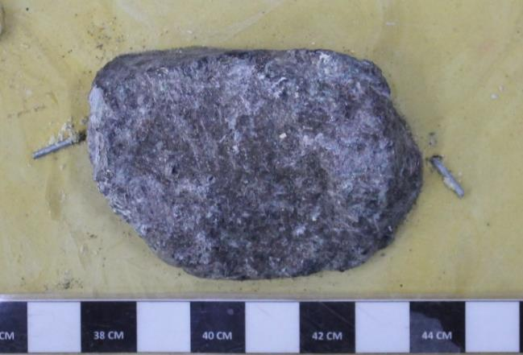
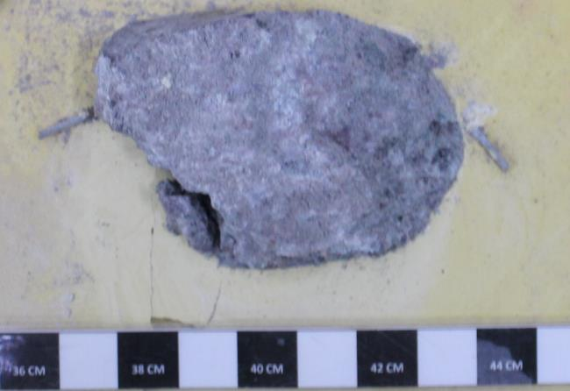
CAMBIAR VALORES EN VERDE. |  |  | ENSAYO DE CORTE DIRECTO PARA DISCONTINUIDADES ARTIFICIALES EN ROCAS |  |  |  |  |  |  |  | ENSAYO DE CORTE DIRECTO PARA DISCONTINUIDADES ARTIFICIALES EN ROCAS
AGREGAR FOTOGRAFIAS (33% VGA). |  |  |  |  |  |  |  |  |  |  |  |  |  | FOTOGRAFIAS
CAMBIAR NOMBRES DE GRAFICOS |  |  | Proyecto | C1BH-L12-L10-3+780-D
 |  |  | Nº Informe | 1.914.650-G |  |  |  |  |  |  |  |  |  |  | PROYECTO : C1BH-L12-L10-3+780-D
PROYECTO | C1BH-L12-L10-3+780-D |  | Orden de Trabajo | - |  |  |  |  |  |  |  |  |  |  | MUESTRA : C1BH-L12-L10-3+780-D (25,8-25,16)
FECHA | 2024-06-06 |  | Fecha Inicio | 06/06/2024
MUESTRA | C1BH-L12-L10-3+780-D (25,8-25,16) |  | Fecha Término | 06/06/2024
TIPO DE ROCA | Lapillita lítica
FRAC./VETILL. | Zeolitas |  | Muestra | C1BH-L12-L10-3+780-D (25,8-25,16)
ALTERACIONES | Zeolitización y oxidación |  | Tipo de Roca | Lapillita lítica
AREA MENOR | 15.63 | cm2 | Fracturas / Vetillas | Zeolitas
 |  |  | Alteraciones | Zeolitización y oxidación
TENSION NORMAL [MPa] |  | 4.11
Desplazamiento | Presión Manom. | Desplazamiento | Datos Tensión Normal Nº1
Horizontal | de Corte | Vertical | Área muestra menor | [cm²] | 15.63
[Divisiones] | [psi] | [Divisiones] | Tensión Normal | [kg/cm²] | 30.57 | [kg/cm²]
0 | 0 | 0 | Fuerza de carga normal | [kgf] | 477.82
10 | 34 | -1 | Diámetro pistón de carga | [cm] | 3.81
20 | 49 | -2 | Área pistón de carga | [cm²] | 11.40
30 | 52 | -8 | Presión pistón de carga | [kg/cm²] | 41.91
PROYECTO : C1BH-L12-L10-3+780-D
PROYECTO : C1BH-L12-L10-3+780-D
MUESTRA : C1BH-L12-L10-3+780-D (25,8-25,16)
PROYECTO : C1BH-L12-L10-3+780-D
MUESTRA : C1BH-L12-L10-3+780-D (25,8-25,16)
40 | 60 | -10
MUESTRA : C1BH-L12-L10-3+780-D (25,8-25,16)
50 | 69 | -11 | Ensayo Tensión Normal Nº1
60 | 84 | -13 | Desplazamiento | Presión Manom. | Desplazamiento |  | Desplazamiento | Fuerza | Tensión | Desplazamiento
70 | 98 | -15 | Horizontal | de Corte | Vertical |  | Horizontal | de Corte | de Corte | Vertical
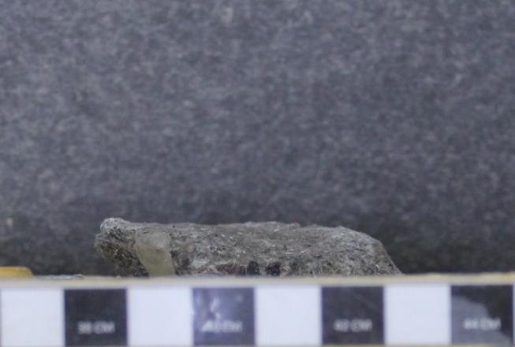
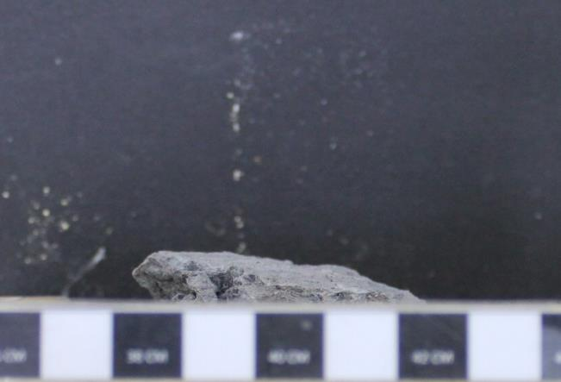
80 | 116 | -18 | [Divisiones] | [psi] | [Divisiones] |  | [mm] | [kgf] | [kg/cm²] | [mm]
90 | 136 | -22 | 0.00 | 0.00 | 0.00 |  | 0.00 | 4.18 | 0.27 | 0.00
100 | 153 | -26 | 10.00 | 34.00 | -1.00 |  | 0.10 | 45.66 | 2.92 | -0.01
110 | 171 | -31 | 20.00 | 49.00 | -2.00 |  | 0.20 | 63.96 | 4.09 | -0.02
120 | 185 | -36 | 30.00 | 52.00 | -8.00 |  | 0.30 | 67.62 | 4.33 | -0.08
130 | 203 | -41 | 40.00 | 60.00 | -10.00 |  | 0.40 | 77.38 | 4.95 | -0.10
140 | 217 | -47 | 50.00 | 69.00 | -11.00 |  | 0.50 | 88.36 | 5.65 | -0.11
150 | 261 | -56 | 60.00 | 84.00 | -13.00 |  | 0.60 | 106.66 | 6.82 | -0.13
160 | 272 | -60 | 70.00 | 98.00 | -15.00 |  | 0.70 | 123.74 | 7.92 | -0.15
170 | 272 | -60 | 80.00 | 116.00 | -18.00 |  | 0.80 | 145.70 | 9.32 | -0.18
180 | 272 | -65 | 90.00 | 136.00 | -22.00 |  | 0.90 | 170.10 | 10.88 | -0.22
190 | 287 | -75 | 100.00 | 153.00 | -26.00 |  | 1.00 | 190.84 | 12.21 | -0.26
200 | 249 | -89 | 110.00 | 171.00 | -31.00 |  | 1.10 | 212.80 | 13.61 | -0.31
220 | 255 | 10 | 120.00 | 185.00 | -36.00 |  | 1.20 | 229.88 | 14.71 | -0.36
PROYECTO : C1BH-L12-L10-3+780-D
240 | 249 | 24 | 130.00 | 203.00 | -41.00 |  | 1.30 | 251.84 | 16.11 | -0.41
MUESTRA : C1BH-L12-L10-3+780-D (25,8-25,16)
260 | 241 | 40 | 140.00 | 217.00 | -47.00 |  | 1.40 | 268.92 | 17.21 | -0.47
280 | 243 | 48 | 150.00 | 261.00 | -56.00 |  | 1.50 | 322.60 | 20.64 | -0.56
300 | 246 | 58 | 160.00 | 272.00 | -60.00 |  | 1.60 | 336.02 | 21.50 | -0.60
PROYECTO : C1BH-L12-L10-3+780-D
MUESTRA : C1BH-L12-L10-3+780-D (25,8-25,16)
PROYECTO : C1BH-L12-L10-3+780-D
MUESTRA : C1BH-L12-L10-3+780-D (25,8-25,16)
320 | 234 | 67 | 170.00 | 272.00 | -60.00 |  | 1.70 | 336.02 | 21.50 | -0.60
340 | 246 | 77 | 180.00 | 272.00 | -65.00 |  | 1.80 | 336.02 | 21.50 | -0.65
360 | 232 | 81 | 190.00 | 287.00 | -75.00 |  | 1.90 | 354.32 | 22.67 | -0.75
380 | 214 | 85 | 200.00 | 249.00 | -89.00 |  | 2.00 | 307.96 | 19.70 | -0.89
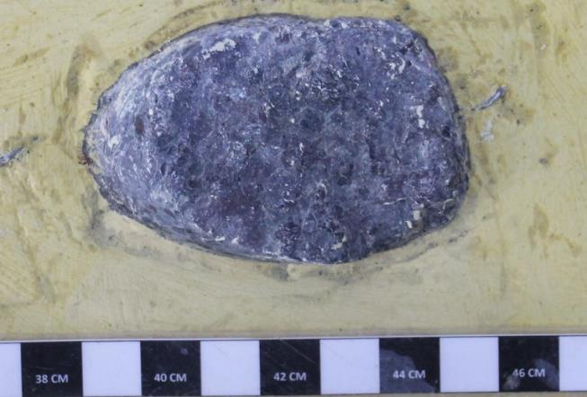
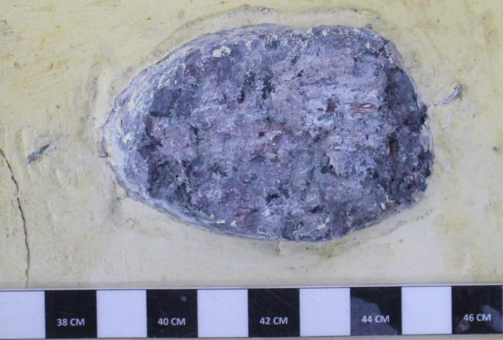
400 | 234 | 86 | 220.00 | 255.00 | 10.00 |  | 2.20 | 315.28 | 20.17 | 0.10
420 | 211 | 96 | 240.00 | 249.00 | 24.00 |  | 2.40 | 307.96 | 19.70 | 0.24
440 | 226 | 100 | 260.00 | 241.00 | 40.00 |  | 2.60 | 298.20 | 19.08 | 0.40
460 | 246 | 106 | 280.00 | 243.00 | 48.00 |  | 2.80 | 300.64 | 19.23 | 0.48
480 | 252 | 116 | 300.00 | 246.00 | 58.00 |  | 3.00 | 304.30 | 19.47 | 0.58
500 | 225 | 119 | 320.00 | 234.00 | 67.00 |  | 3.20 | 289.66 | 18.53 | 0.67
520 |  |  | 340.00 | 246.00 | 77.00 |  | 3.40 | 304.30 | 19.47 | 0.77
540 |  |  | 360.00 | 232.00 | 81.00 |  | 3.60 | 287.22 | 18.38 | 0.81
560 | 240 | 124 | 380.00 | 214.00 | 85.00 |  | 3.80 | 265.26 | 16.97 | 0.85
580 | 249 | 141 | 400.00 | 234.00 | 86.00 |  | 4.00 | 289.66 | 18.53 | 0.86
600 | 264 | 157 | 420.00 | 211.00 | 96.00 |  | 4.20 | 261.60 | 16.74 | 0.96 |  | Tensión | Tensión
620 | 258 | 168 | 440.00 | 226.00 | 100.00 |  | 4.40 | 279.90 | 17.91 | 1.00 |  | Normal | Corte máx..
640 | 267 | 179 | 460.00 | 246.00 | 106.00 |  | 4.60 | 304.30 | 19.47 | 1.06 |  | kg/cm² | kg/cm²
660 | 264 | 189 | 480.00 | 252.00 | 116.00 |  | 4.80 | 311.62 | 19.94 | 1.16 |  | 30.6 | 22.7
680 | 252 | 191 | 500.00 | 225.00 | 119.00 |  | 5.00 | 278.68 | 17.83 | 1.19 |  | 40.8 | 28.1
700 | 255 | 204 | 560.00 | 240.00 | 124.00 |  | 5.60 | 296.98 | 19.00 | 1.24 |  | 51.0 | 39.6
720 | 270 | 201 | 580.00 | 249.00 | 141.00 |  | 5.80 | 307.96 | 19.70 | 1.41
740 | 267 | 201 | 600.00 | 264.00 | 157.00 |  | 6.00 | 326.26 | 20.87 | 1.57 |  | Pendiente | 0.83
PROYECTO : C1BH-L12-L10-3+780-D
MUESTRA : C1BH-L12-L10-3+780-D (25,8-25,16)
PROYECTO : C1BH-L12-L10-3+780-D
MUESTRA : C1BH-L12-L10-3+780-D (25,8-25,16)
760 | 270 | 200 | 620.00 | 258.00 | 168.00 |  | 6.20 | 318.94 | 20.41 | 1.68 |  | Φ | 39.6
780 | 258 | 197 | 640.00 | 267.00 | 179.00 |  | 6.40 | 329.92 | 21.11 | 1.79
800 | 255 | 195 | 660.00 | 264.00 | 189.00 |  | 6.60 | 326.26 | 20.87 | 1.89
820 | 226 | 192 | 680.00 | 252.00 | 191.00 |  | 6.80 | 311.62 | 19.94 | 1.91
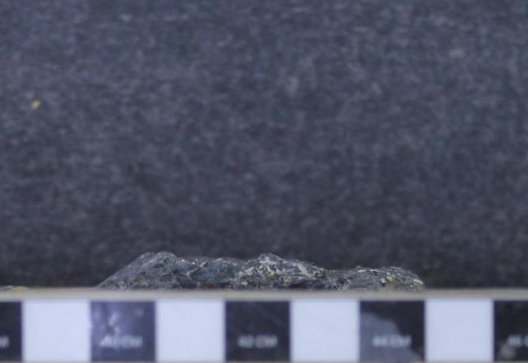
840 | 226 | 191 | 700.00 | 255.00 | 204.00 |  | 7.00 | 315.28 | 20.17 | 2.04
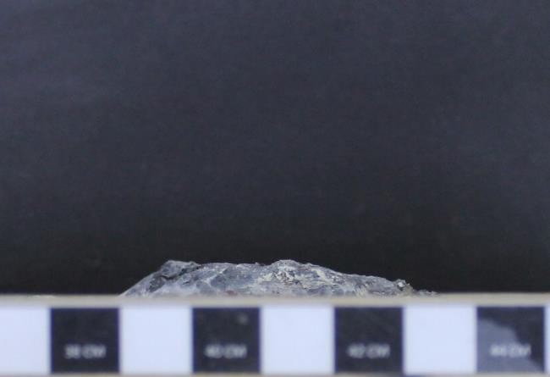
860 | 229 | 190 | 720.00 | 270.00 | 201.00 |  | 7.20 | 333.58 | 21.34 | 2.01
880 | 220 | 186 | 740.00 | 267.00 | 201.00 |  | 7.40 | 329.92 | 21.11 | 2.01
900 | 223 | 179 | 760.00 | 270.00 | 200.00 |  | 7.60 | 333.58 | 21.34 | 2.00
950 | 223 | 177 | 780.00 | 258.00 | 197.00 |  | 7.80 | 318.94 | 20.41 | 1.97
1000 | 226 | 176 | 800.00 | 255.00 | 195.00 |  | 8.00 | 315.28 | 20.17 | 1.95
 |  |  | 820.00 | 226.00 | 192.00 |  | 8.20 | 279.90 | 17.91 | 1.92
TENSION NORMAL [MPa] |  | 5.48 | 840.00 | 226.00 | 191.00 |  | 8.40 | 279.90 | 17.91 | 1.91
Desplazamiento | Presión Manom. | Desplazamiento | 860.00 | 229.00 | 190.00 |  | 8.60 | 283.56 | 18.14 | 1.90
Horizontal | de Corte | Vertical | 880.00 | 220.00 | 186.00 |  | 8.80 | 272.58 | 17.44 | 1.86
[Divisiones] | [psi] | [Divisiones] | 900.00 | 223.00 | 179.00 |  | 9.00 | 276.24 | 17.67 | 1.79
0 | 0 | 0 | 950.00 | 223.00 | 177.00 |  | 9.50 | 276.24 | 17.67 | 1.77
10 | 46 | 0 | 1000.00 | 226.00 | 176.00 |  | 10.00 | 279.90 | 17.91 | 1.76
20 | 60 | 0
30 | 75 | 0 | ENSAYO DE CORTE DIRECTO PARA DISCONTINUIDADES ARTIFICIALES EN ROCAS
40 | 92 | 2
50 | 130 | 2 | Proyecto | C1BH-L12-L10-3+780-D
60 | 147 | 1 | Nº Informe | 1.914.650-G
70 | 162 | 1 | Orden de Trabajo | -
PROYECTO : C1BH-L12-L10-3+780-D
MUESTRA : C1BH-L12-L10-3+780-D (25,8-25,16)
PROYECTO : C1BH-L12-L10-3+780-D
MUESTRA : C1BH-L12-L10-3+780-D (25,8-25,16)
80 | 182 | 1 | Fecha Inicio | 06/06/2024
90 | 197 | 1 | Fecha Término | 06/06/2024
100 | 223 | -1
Antes del ensayo
Después del ensayo
110 | 231 | -4 | Muestra | C1BH-L12-L10-3+780-D (25,8-25,16)
120 | 252 | -6 | Tipo de Roca | Lapillita lítica
130 | 257 | -7 | Fracturas / Vetillas | Zeolitas
140 | 275 | -7 | Alteraciones | Zeolitización y oxidación
150 | 266 | -8
160 | 281 | -10 | Datos Tensión Normal Nº2
170 | 281 | -11 | Área muestra menor | [cm²] | 15.63
180 | 295 | -14 | Tensión Normal | [kg/cm²] | 40.76 | [kg/cm²]
190 | 301 | -16 | Fuerza de carga normal | [kgf] | 637.09
200 | 289 | -19 | Diámetro pistón de carga | [cm] | 3.81
220 | 281 | -19 | Área pistón de carga | [cm²] | 11.40
240 | 275 | -23 | Presión pistón de carga | [kg/cm²] | 55.88
260 | 286 | -30
280 | 275 | -31 | Ensayo Tensión Normal Nº2
300 | 263 | -30 | Desplazamiento | Presión Manom. | Desplazamiento |  | Desplazamiento | Fuerza | Tensión | Desplazamiento
320 | 266 | -30 | Horizontal | de Corte | Vertical |  | Horizontal | de Corte | de Corte | Vertical
340 | 257 | -29 | [Divisiones] | [psi] | [Divisiones] |  | [mm] | [kgf] | [kg/cm²] | [mm]
360 | 228 | -28 | 0.00 | 0.00 | 0.00 |  | 0.00 | 4.18 | 0.27 | 0.00
380 | 234 | -25 | 10.00 | 46.00 | 0.00 |  | 0.10 | 60.30 | 3.86 | 0.00
400 | 243 | -24 | 20.00 | 60.00 | 0.00 |  | 0.20 | 77.38 | 4.95 | 0.00
420 | 228 | -21 | 30.00 | 75.00 | 0.00 |  | 0.30 | 95.68 | 6.12 | 0.00
440 | 232 | -20 | 40.00 | 92.00 | 2.00 |  | 0.40 | 116.42 | 7.45 | 0.02
460 | 232 | -18 | 50.00 | 130.00 | 2.00 |  | 0.50 | 162.78 | 10.41 | 0.02
480 | 258 | -15 | 60.00 | 147.00 | 1.00 |  | 0.60 | 183.52 | 11.74 | 0.01
500 | 261 | -13 | 70.00 | 162.00 | 1.00 |  | 0.70 | 201.82 | 12.91 | 0.01
520 | 275 | -10 | 80.00 | 182.00 | 1.00 |  | 0.80 | 226.22 | 14.47 | 0.01
540 | 269 | -8 | 90.00 | 197.00 | 1.00 |  | 0.90 | 244.52 | 15.64 | 0.01
560 | 269 | -8 | 100.00 | 223.00 | -1.00 |  | 1.00 | 276.24 | 17.67 | -0.01
580 | 272 | -8 | 110.00 | 231.00 | -4.00 |  | 1.10 | 286.00 | 18.30 | -0.04
600 | 284 | -8 | 120.00 | 252.00 | -6.00 |  | 1.20 | 311.62 | 19.94 | -0.06
620 | 278 | -8 | 130.00 | 257.00 | -7.00 |  | 1.30 | 317.72 | 20.33 | -0.07
640 | 287 | -11 | 140.00 | 275.00 | -7.00 |  | 1.40 | 339.68 | 21.73 | -0.07
660 | 307 | -12 | 150.00 | 266.00 | -8.00 |  | 1.50 | 328.70 | 21.03 | -0.08
680 | 307 | -12 | 160.00 | 281.00 | -10.00 |  | 1.60 | 347.00 | 22.20 | -0.10
700 | 327 | -14 | 170.00 | 281.00 | -11.00 |  | 1.70 | 347.00 | 22.20 | -0.11
720 | 336 | -15 | 180.00 | 295.00 | -14.00 |  | 1.80 | 364.08 | 23.29 | -0.14
740 | 350 | -17 | 190.00 | 301.00 | -16.00 |  | 1.90 | 371.40 | 23.76 | -0.16
760 | 348 | -19 | 200.00 | 289.00 | -19.00 |  | 2.00 | 356.76 | 22.83 | -0.19
780 | 342 | -20 | 220.00 | 281.00 | -19.00 |  | 2.20 | 347.00 | 22.20 | -0.19
800 | 327 | -21 | 240.00 | 275.00 | -23.00 |  | 2.40 | 339.68 | 21.73 | -0.23
820 | 336 | -22 | 260.00 | 286.00 | -30.00 |  | 2.60 | 353.10 | 22.59 | -0.30
840 | 353 | -25 | 280.00 | 275.00 | -31.00 |  | 2.80 | 339.68 | 21.73 | -0.31
860 | 342 | -31 | 300.00 | 263.00 | -30.00 |  | 3.00 | 325.04 | 20.80 | -0.30
880 | 345 | -31 | 320.00 | 266.00 | -30.00 |  | 3.20 | 328.70 | 21.03 | -0.30
900 | 350 | -31 | 340.00 | 257.00 | -29.00 |  | 3.40 | 317.72 | 20.33 | -0.29
950 | 356 | -32 | 360.00 | 228.00 | -28.00 |  | 3.60 | 282.34 | 18.06 | -0.28
1000 | 345 | -32 | 380.00 | 234.00 | -25.00 |  | 3.80 | 289.66 | 18.53 | -0.25
 |  |  | 400.00 | 243.00 | -24.00 |  | 4.00 | 300.64 | 19.23 | -0.24
TENSION NORMAL [MPa] |  | 6.86 | 420.00 | 228.00 | -21.00 |  | 4.20 | 282.34 | 18.06 | -0.21
Desplazamiento | Presión Manom. | Desplazamiento | 440.00 | 232.00 | -20.00 |  | 4.40 | 287.22 | 18.38 | -0.20
Horizontal | de Corte | Vertical | 460.00 | 232.00 | -18.00 |  | 4.60 | 287.22 | 18.38 | -0.18
[Divisiones] | [psi] | [Divisiones] | 480.00 | 258.00 | -15.00 |  | 4.80 | 318.94 | 20.41 | -0.15
0 | 0 | 0 | 500.00 | 261.00 | -13.00 |  | 5.00 | 322.60 | 20.64 | -0.13
10 | 124 | 0 | 520.00 | 275.00 | -10.00 |  | 5.20 | 339.68 | 21.73 | -0.10
20 | 147 | 0 | 540.00 | 269.00 | -8.00 |  | 5.40 | 332.36 | 21.26 | -0.08
30 | 171 | -2 | 560.00 | 269.00 | -8.00 |  | 5.60 | 332.36 | 21.26 | -0.08
40 | 211 | -2 | 580.00 | 272.00 | -8.00 |  | 5.80 | 336.02 | 21.50 | -0.08
50 | 245 | -2 | 600.00 | 284.00 | -8.00 |  | 6.00 | 350.66 | 22.44 | -0.08
60 | 261 | -2 | 620.00 | 278.00 | -8.00 |  | 6.20 | 343.34 | 21.97 | -0.08
70 | 266 | -1 | 640.00 | 287.00 | -11.00 |  | 6.40 | 354.32 | 22.67 | -0.11
80 | 307 | -2 | 660.00 | 307.00 | -12.00 |  | 6.60 | 378.72 | 24.23 | -0.12
90 | 316 | -6 | 680.00 | 307.00 | -12.00 |  | 6.80 | 378.72 | 24.23 | -0.12
100 | 333 | -6 | 700.00 | 327.00 | -14.00 |  | 7.00 | 403.12 | 25.79 | -0.14
110 | 350 | -7 | 720.00 | 336.00 | -15.00 |  | 7.20 | 414.10 | 26.49 | -0.15
120 | 368 | -8 | 740.00 | 350.00 | -17.00 |  | 7.40 | 431.18 | 27.59 | -0.17
130 | 371 | -9 | 760.00 | 348.00 | -19.00 |  | 7.60 | 428.74 | 27.43 | -0.19
140 | 374 | -9 | 780.00 | 342.00 | -20.00 |  | 7.80 | 421.42 | 26.96 | -0.20
150 | 369 | -9 | 800.00 | 327.00 | -21.00 |  | 8.00 | 403.12 | 25.79 | -0.21
160 | 411 | -10 | 820.00 | 336.00 | -22.00 |  | 8.20 | 414.10 | 26.49 | -0.22
170 | 397 | -10 | 840.00 | 353.00 | -25.00 |  | 8.40 | 434.84 | 27.82 | -0.25
180 | 423 | -11 | 860.00 | 342.00 | -31.00 |  | 8.60 | 421.42 | 26.96 | -0.31
190 | 443 | -11 | 880.00 | 345.00 | -31.00 |  | 8.80 | 425.08 | 27.20 | -0.31
200 | 461 | -14 | 900.00 | 350.00 | -31.00 |  | 9.00 | 431.18 | 27.59 | -0.31
220 | 435 | -12 | 950.00 | 356.00 | -32.00 |  | 9.50 | 438.50 | 28.06 | -0.32
240 | 446 | -12 | 1000.00 | 345.00 | -32.00 |  | 10.00 | 425.08 | 27.20 | -0.32
260 | 461 | -12
280 | 445 | -12 | ENSAYO DE CORTE DIRECTO PARA DISCONTINUIDADES ARTIFICIALES EN ROCAS
300 | 452 | -13
320 | 446 | -12 | Proyecto | C1BH-L12-L10-3+780-D
340 | 462 | -11 | Nº Informe | 1.914.650-G
360 | 443 | -10 | Orden de Trabajo | -
380 | 440 | -9 | Fecha Inicio | 06/06/2024
400 | 440 | -10 | Fecha Término | 06/06/2024
420 | 449 | -10
440 | 432 | -9 | Muestra | C1BH-L12-L10-3+780-D (25,8-25,16)
460 | 449 | -9 | Tipo de Roca | Lapillita lítica
480 | 440 | -8 | Fracturas / Vetillas | Zeolitas
500 | 464 | -8 | Alteraciones | Zeolitización y oxidación
520 | 481 | -8
540 | 484 | -8 | Datos Tensión Normal Nº3
560 | 464 | -8 | Área muestra menor | [cm²] | 15.63
580 | 507 | -6 | Tensión Normal | [kg/cm²] | 51.03 | [kg/cm²]
600 | 490 | -5 | Fuerza de carga normal | [kgf] | 797.53
620 | 490 | 0 | Diámetro pistón de carga | [cm] | 3.81
640 | 472 | 0 | Área pistón de carga | [cm²] | 11.40
660 | 478 | 0 | Presión manométrica | [kg/cm²] | 69.95
680 | 513 | 0
700 | 484 | 0 | Ensayo Tensión Normal Nº3
720 | 484 | 4 | Desplazamiento | Presión Manom. | Desplazamiento |  | Desplazamiento | Fuerza | Tensión | Desplazamiento
740 | 510 | 3 | Horizontal | de Corte | Vertical |  | Horizontal | de Corte | de Corte | Vertical
760 | 461 | 3 | [Divisiones] | [psi] | [Divisiones] |  | [mm] | [kgf] | [kg/cm²] | [mm]
780 | 461 | 2 | 0.00 | 0.00 | 0.00 |  | 0.00 | 4.18 | 0.27 | 0.00
800 | 440 | 2 | 10.00 | 124.00 | 0.00 |  | 0.10 | 155.46 | 9.95 | 0.00
820 | 487 | 3 | 20.00 | 147.00 | 0.00 |  | 0.20 | 183.52 | 11.74 | 0.00
840 | 498 | 7 | 30.00 | 171.00 | -2.00 |  | 0.30 | 212.80 | 13.61 | -0.02
860 | 487 | 10 | 40.00 | 211.00 | -2.00 |  | 0.40 | 261.60 | 16.74 | -0.02
880 | 484 | 13 | 50.00 | 245.00 | -2.00 |  | 0.50 | 303.08 | 19.39 | -0.02
900 | 440 | 13 | 60.00 | 261.00 | -2.00 |  | 0.60 | 322.60 | 20.64 | -0.02
950 | 411 | 13 | 70.00 | 266.00 | -1.00 |  | 0.70 | 328.70 | 21.03 | -0.01
1000 | 411 | 12 | 80.00 | 307.00 | -2.00 |  | 0.80 | 378.72 | 24.23 | -0.02
 |  |  | 90.00 | 316.00 | -6.00 |  | 0.90 | 389.70 | 24.93 | -0.06
 |  |  | 100.00 | 333.00 | -6.00 |  | 1.00 | 410.44 | 26.26 | -0.06
 |  |  | 110.00 | 350.00 | -7.00 |  | 1.10 | 431.18 | 27.59 | -0.07
 |  |  | 120.00 | 368.00 | -8.00 |  | 1.20 | 453.14 | 28.99 | -0.08
 |  |  | 130.00 | 371.00 | -9.00 |  | 1.30 | 456.80 | 29.23 | -0.09
 |  |  | 140.00 | 374.00 | -9.00 |  | 1.40 | 460.46 | 29.46 | -0.09
 |  |  | 150.00 | 369.00 | -9.00 |  | 1.50 | 454.36 | 29.07 | -0.09
 |  |  | 160.00 | 411.00 | -10.00 |  | 1.60 | 505.60 | 32.35 | -0.10
 |  |  | 170.00 | 397.00 | -10.00 |  | 1.70 | 488.52 | 31.26 | -0.10
 |  |  | 180.00 | 423.00 | -11.00 |  | 1.80 | 520.24 | 33.28 | -0.11
 |  |  | 190.00 | 443.00 | -11.00 |  | 1.90 | 544.64 | 34.85 | -0.11
 |  |  | 200.00 | 461.00 | -14.00 |  | 2.00 | 566.60 | 36.25 | -0.14
 |  |  | 220.00 | 435.00 | -12.00 |  | 2.20 | 534.88 | 34.22 | -0.12
 |  |  | 240.00 | 446.00 | -12.00 |  | 2.40 | 548.30 | 35.08 | -0.12
 |  |  | 260.00 | 461.00 | -12.00 |  | 2.60 | 566.60 | 36.25 | -0.12
 |  |  | 280.00 | 445.00 | -12.00 |  | 2.80 | 547.08 | 35.00 | -0.12
 |  |  | 300.00 | 452.00 | -13.00 |  | 3.00 | 555.62 | 35.55 | -0.13
 |  |  | 320.00 | 446.00 | -12.00 |  | 3.20 | 548.30 | 35.08 | -0.12
 |  |  | 340.00 | 462.00 | -11.00 |  | 3.40 | 567.82 | 36.33 | -0.11
 |  |  | 360.00 | 443.00 | -10.00 |  | 3.60 | 544.64 | 34.85 | -0.10
 |  |  | 380.00 | 440.00 | -9.00 |  | 3.80 | 540.98 | 34.61 | -0.09
 |  |  | 400.00 | 440.00 | -10.00 |  | 4.00 | 540.98 | 34.61 | -0.10
 |  |  | 420.00 | 449.00 | -10.00 |  | 4.20 | 551.96 | 35.31 | -0.10
 |  |  | 440.00 | 432.00 | -9.00 |  | 4.40 | 531.22 | 33.99 | -0.09
 |  |  | 460.00 | 449.00 | -9.00 |  | 4.60 | 551.96 | 35.31 | -0.09
 |  |  | 480.00 | 440.00 | -8.00 |  | 4.80 | 540.98 | 34.61 | -0.08
 |  |  | 500.00 | 464.00 | -8.00 |  | 5.00 | 570.26 | 36.48 | -0.08
 |  |  | 520.00 | 481.00 | -8.00 |  | 5.20 | 591.00 | 37.81 | -0.08
 |  |  | 540.00 | 484.00 | -8.00 |  | 5.40 | 594.66 | 38.05 | -0.08
 |  |  | 560.00 | 464.00 | -8.00 |  | 5.60 | 570.26 | 36.48 | -0.08
 |  |  | 580.00 | 507.00 | -6.00 |  | 5.80 | 612.13 | 39.16 | -0.06
 |  |  | 600.00 | 490.00 | -5.00 |  | 6.00 | 601.98 | 38.51 | -0.05
 |  |  | 620.00 | 490.00 | 0.00 |  | 6.20 | 601.98 | 38.51 | 0.00
 |  |  | 640.00 | 472.00 | 0.00 |  | 6.40 | 580.02 | 37.11 | 0.00
 |  |  | 660.00 | 478.00 | 0.00 |  | 6.60 | 587.34 | 37.58 | 0.00
 |  |  | 680.00 | 513.00 | 0.00 |  | 6.80 | 619.09 | 39.61 | 0.00
 |  |  | 700.00 | 484.00 | 0.00 |  | 7.00 | 594.66 | 38.05 | 0.00
 |  |  | 720.00 | 484.00 | 4.00 |  | 7.20 | 594.66 | 38.05 | 0.04
 |  |  | 740.00 | 510.00 | 3.00 |  | 7.40 | 615.61 | 39.39 | 0.03
 |  |  | 760.00 | 461.00 | 3.00 |  | 7.60 | 566.60 | 36.25 | 0.03
 |  |  | 780.00 | 461.00 | 2.00 |  | 7.80 | 566.60 | 36.25 | 0.02
 |  |  | 800.00 | 440.00 | 2.00 |  | 8.00 | 540.98 | 34.61 | 0.02
 |  |  | 820.00 | 487.00 | 3.00 |  | 8.20 | 598.32 | 38.28 | 0.03
 |  |  | 840.00 | 498.00 | 7.00 |  | 8.40 | 611.74 | 39.14 | 0.07
 |  |  | 860.00 | 487.00 | 10.00 |  | 8.60 | 598.32 | 38.28 | 0.10
 |  |  | 880.00 | 484.00 | 13.00 |  | 8.80 | 594.66 | 38.05 | 0.13
 |  |  | 900.00 | 440.00 | 13.00 |  | 9.00 | 540.98 | 34.61 | 0.13
 |  |  | 950.00 | 411.00 | 13.00 |  | 9.50 | 505.60 | 32.35 | 0.13
 |  |  | 1000.00 | 411.00 | 12.00 |  | 10.00 | 505.60 | 32.35 | 0.12

 |  |  | Referencias
 |  |  | ASTM D 5607-16 - Standard Test Method for Performing Laboratory Direc Shear Strength Test of Rock Specimens Under Constant Normal Force
 |  |  | ASTM D 4543-08 - Standard Practices for Preparing Rock Core as Cylindrical Test Specimens and Verifyng Conformance to Dimensional and Shape Tolerances.

41
PROYECTO : C1BH-L12-L10-3+780-D
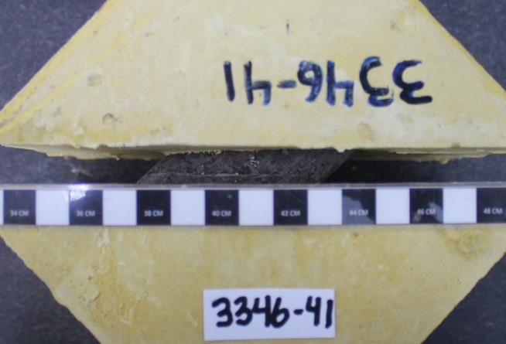
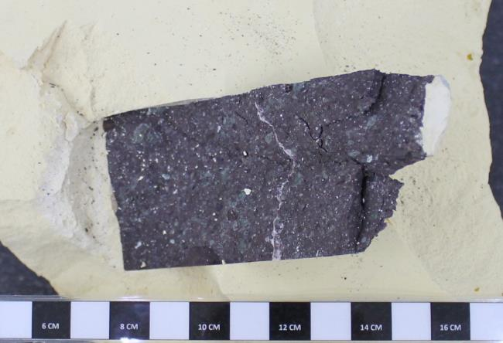
CAMBIAR VALORES EN VERDE. |  |  | ENSAYO DE CORTE DIRECTO PARA DISCONTINUIDADES ARTIFICIALES EN ROCAS |  |  |  |  |  |  |  | ENSAYO DE CORTE DIRECTO PARA DISCONTINUIDADES ARTIFICIALES EN ROCAS
AGREGAR FOTOGRAFIAS (33% VGA). |  |  |  |  |  |  |  |  |  |  |  |  |  | FOTOGRAFIAS
CAMBIAR NOMBRES DE GRAFICOS |  |  | Proyecto | C1BH-L12-L10-3+780-D
MUESTRA : C1BH-L12-L10-3+780-D (44,10-44,30)
 |  |  | Nº Informe | 1.914.650-G |  |  |  |  |  |  |  |  |  |  | PROYECTO : C1BH-L12-L10-3+780-D
PROYECTO | C1BH-L12-L10-3+780-D |  | Orden de Trabajo | - |  |  |  |  |  |  |  |  |  |  | MUESTRA : C1BH-L12-L10-3+780-D (44,10-44,30)
FECHA | 2024-06-04 |  | Fecha Inicio | 04/06/2024
MUESTRA | C1BH-L12-L10-3+780-D (44,10-44,30) |  | Fecha Término | 04/06/2024
TIPO DE ROCA | Toba lítica
FRAC./VETILL. | Zeolitas |  | Muestra | C1BH-L12-L10-3+780-D (44,10-44,30)
ALTERACIONES | Zeolitización y oxidación |  | Tipo de Roca | Toba lítica
AREA MENOR | 21.42 | cm2 | Fracturas / Vetillas | Zeolitas
 |  |  | Alteraciones | Zeolitización y oxidación
TENSION NORMAL [MPa] |  | 7.52
Desplazamiento | Presión Manom. | Desplazamiento | Datos Tensión Normal Nº1
Horizontal | de Corte | Vertical | Área muestra menor | [cm²] | 21.42
[Divisiones] | [psi] | [Divisiones] | Tensión Normal | [kg/cm²] | 40.81 | [kg/cm²]
0 | 0 | 0 | Fuerza de carga normal | [kgf] | 874.26
10 | 34 | -1 | Diámetro pistón de carga | [cm] | 3.81
20 | 52 | -1 | Área pistón de carga | [cm²] | 11.40
30 | 69 | -6 | Presión pistón de carga | [kg/cm²] | 76.68
PROYECTO : C1BH-L12-L10-3+780-D
PROYECTO : C1BH-L12-L10-3+780-D
MUESTRA : C1BH-L12-L10-3+780-D (44,10-44,30)
PROYECTO : C1BH-L12-L10-3+780-D
MUESTRA : C1BH-L12-L10-3+780-D (44,10-44,30)
40 | 84 | -5
MUESTRA : C1BH-L12-L10-3+780-D (44,10-44,30)
50 | 124 | -5 | Ensayo Tensión Normal Nº1
60 | 185 | -4 | Desplazamiento | Presión Manom. | Desplazamiento |  | Desplazamiento | Fuerza | Tensión | Desplazamiento
70 | 319 | -2 | Horizontal | de Corte | Vertical |  | Horizontal | de Corte | de Corte | Vertical
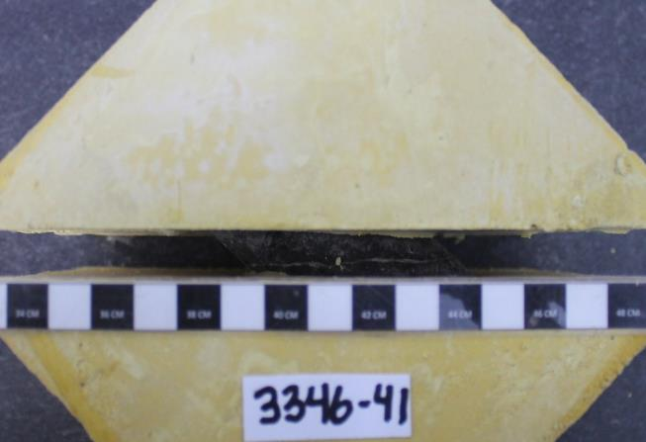
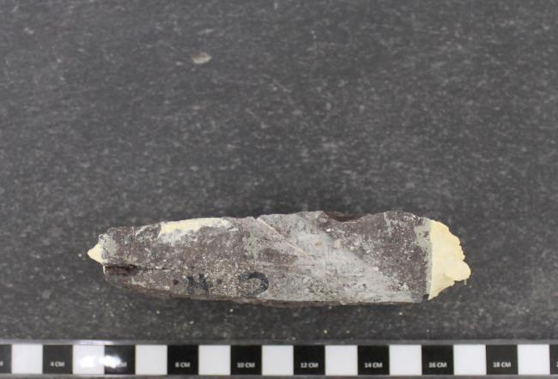
80 | 656 | -3 | [Divisiones] | [psi] | [Divisiones] |  | [mm] | [kgf] | [kg/cm²] | [mm]
90 | 759 | -3 | 0.00 | 0.00 | 0.00 |  | 0.00 | 4.18 | 0.20 | 0.00
100 | 852 | -3 | 10.00 | 34.00 | -1.00 |  | 0.10 | 45.66 | 2.13 | -0.01
110 | 1102 | 10 | 20.00 | 52.00 | -1.00 |  | 0.20 | 67.62 | 3.16 | -0.01
120 | 1047 | 50 | 30.00 | 69.00 | -6.00 |  | 0.30 | 88.36 | 4.13 | -0.06
130 | 1064 | 60 | 40.00 | 84.00 | -5.00 |  | 0.40 | 106.66 | 4.98 | -0.05
140 | 1171 | 60 | 50.00 | 124.00 | -5.00 |  | 0.50 | 155.46 | 7.26 | -0.05
150 | 1212 | 70 | 60.00 | 185.00 | -4.00 |  | 0.60 | 229.88 | 10.73 | -0.04
160 | 1081 | 75 | 70.00 | 319.00 | -2.00 |  | 0.70 | 393.36 | 18.36 | -0.02
170 | 1113 | 70 | 80.00 | 656.00 | -3.00 |  | 0.80 | 784.97 | 36.65 | -0.03
180 | 1142 | 65 | 90.00 | 759.00 | -3.00 |  | 0.90 | 904.45 | 42.22 | -0.03
190 | 1229 | 70 | 100.00 | 852.00 | -3.00 |  | 1.00 | 1012.33 | 47.26 | -0.03
200 | 1302 | 80 | 110.00 | 1102.00 | 10.00 |  | 1.10 | 1302.33 | 60.80 | 0.10
220 | 1345 | 90 | 120.00 | 1047.00 | 50.00 |  | 1.20 | 1238.53 | 57.82 | 0.50
40.8 | 81.4
0.0 | 0.0
PROYECTO : C1BH-L12-L10-3+780-D
240 | 1217 | 100 | 130.00 | 1064.00 | 60.00 |  | 1.30 | 1258.25 | 58.74 | 0.60
MUESTRA : C1BH-L12-L10-3+780-D (44,10-44,30)
260 | 1160 | 120 | 140.00 | 1171.00 | 60.00 |  | 1.40 | 1382.37 | 64.54 | 0.60
280 | 1197 | 100 | 150.00 | 1212.00 | 70.00 |  | 1.50 | 1429.93 | 66.76 | 0.70
300 | 1287 | 112 | 160.00 | 1081.00 | 75.00 |  | 1.60 | 1277.97 | 59.66 | 0.75
PROYECTO : C1BH-L12-L10-3+780-D
MUESTRA : C1BH-L12-L10-3+780-D (44,10-44,30)
PROYECTO : C1BH-L12-L10-3+780-D
MUESTRA : C1BH-L12-L10-3+780-D (44,10-44,30)
320 | 1311 | 116 | 170.00 | 1113.00 | 70.00 |  | 1.70 | 1315.09 | 61.40 | 0.70
340 | 1259 | 130 | 180.00 | 1142.00 | 65.00 |  | 1.80 | 1348.73 | 62.97 | 0.65
Antes del ensayo
360 | 1287 | 139 | 190.00 | 1229.00 | 70.00 |  | 1.90 | 1449.65 | 67.68 | 0.70
380 | 1345 | 145 | 200.00 | 1302.00 | 80.00 |  | 2.00 | 1534.33 | 71.63 | 0.80
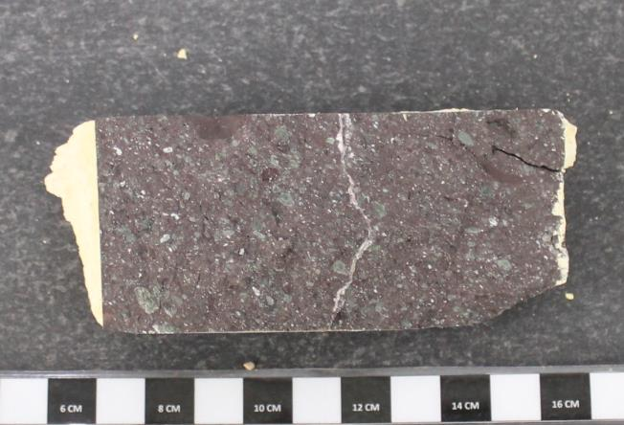
400 | 1342 | 154 | 220.00 | 1345.00 | 90.00 |  | 2.20 | 1584.21 | 73.96 | 0.90
420 | 1290 | 178 | 240.00 | 1217.00 | 100.00 |  | 2.40 | 1435.73 | 67.03 | 1.00
440 | 1328 | 163 | 260.00 | 1160.00 | 120.00 |  | 2.60 | 1369.61 | 63.94 | 1.20
460 | 1366 | 175 | 280.00 | 1197.00 | 100.00 |  | 2.80 | 1412.53 | 65.94 | 1.00
480 | 1348 | 190 | 300.00 | 1287.00 | 112.00 |  | 3.00 | 1516.93 | 70.82 | 1.12
500 | 1394 | 206 | 320.00 | 1311.00 | 116.00 |  | 3.20 | 1544.77 | 72.12 | 1.16
520 | 1387 | 209 | 340.00 | 1259.00 | 130.00 |  | 3.40 | 1484.45 | 69.30 | 1.30
540 | 1369 | 228 | 360.00 | 1287.00 | 139.00 |  | 3.60 | 1516.93 | 70.82 | 1.39
560 | 1482 | 222 | 380.00 | 1345.00 | 145.00 |  | 3.80 | 1584.21 | 73.96 | 1.45
580 | 1444 | 238 | 400.00 | 1342.00 | 154.00 |  | 4.00 | 1580.73 | 73.80 | 1.54
600 | 1480 | 255 | 420.00 | 1290.00 | 178.00 |  | 4.20 | 1520.41 | 70.98 | 1.78 |  | Tensión | Tensión
620 | 1421 | 276 | 440.00 | 1328.00 | 163.00 |  | 4.40 | 1564.49 | 73.04 | 1.63 |  | Normal | Corte máx..
640 | 1401 | 285 | 460.00 | 1366.00 | 175.00 |  | 4.60 | 1608.57 | 75.10 | 1.75 |  | kg/cm² | kg/cm²
660 | 1321 | 298 | 480.00 | 1348.00 | 190.00 |  | 4.80 | 1587.69 | 74.12 | 1.90 |  | 40.8 | 81.4
680 | 1377 | 281 | 500.00 | 1394.00 | 206.00 |  | 5.00 | 1641.05 | 76.61 | 2.06 |  | 0.0 | 0.0
700 | 1296 | 292 | 520.00 | 1387.00 | 209.00 |  | 5.20 | 1632.93 | 76.23 | 2.09
720 | 1305 | 300 | 540.00 | 1369.00 | 228.00 |  | 5.40 | 1612.05 | 75.26 | 2.28
740 | 1276 | 314 | 560.00 | 1482.00 | 222.00 |  | 5.60 | 1743.13 | 81.38 | 2.22 |  | Pendiente | -
PROYECTO : C1BH-L12-L10-3+780-D
MUESTRA : C1BH-L12-L10-3+780-D (44,10-44,30)
760 | 1351 | 320 | 580.00 | 1444.00 | 238.00 |  | 5.80 | 1699.05 | 79.32 | 2.38 |  | Φ | -
780 | 1308 | 335 | 600.00 | 1480.00 | 255.00 |  | 6.00 | 1740.81 | 81.27 | 2.55
800 | 1302 | 345 | 620.00 | 1421.00 | 276.00 |  | 6.20 | 1672.37 | 78.08 | 2.76
820 | 1421 | 343 | 640.00 | 1401.00 | 285.00 |  | 6.40 | 1649.17 | 76.99 | 2.85
840 | 1389 | 359 | 660.00 | 1321.00 | 298.00 |  | 6.60 | 1556.37 | 72.66 | 2.98
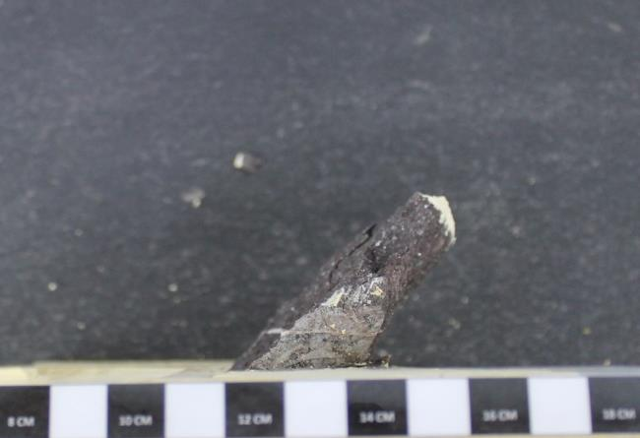
860 | 1320 | 370 | 680.00 | 1377.00 | 281.00 |  | 6.80 | 1621.33 | 75.69 | 2.81
880 | 1373 | 372 | 700.00 | 1296.00 | 292.00 |  | 7.00 | 1527.37 | 71.31 | 2.92
900 | 1378 | 384 | 720.00 | 1305.00 | 300.00 |  | 7.20 | 1537.81 | 71.79 | 3.00
950 | 1424 | 399 | 740.00 | 1276.00 | 314.00 |  | 7.40 | 1504.17 | 70.22 | 3.14
1000 | 1366 | 410 | 760.00 | 1351.00 | 320.00 |  | 7.60 | 1591.17 | 74.28 | 3.20
 |  |  | 780.00 | 1308.00 | 335.00 |  | 7.80 | 1541.29 | 71.96 | 3.35
TENSION NORMAL [MPa] |  |  | 800.00 | 1302.00 | 345.00 |  | 8.00 | 1534.33 | 71.63 | 3.45
Desplazamiento | Presión Manom. | Desplazamiento | 820.00 | 1421.00 | 343.00 |  | 8.20 | 1672.37 | 78.08 | 3.43
Horizontal | de Corte | Vertical | 840.00 | 1389.00 | 359.00 |  | 8.40 | 1635.25 | 76.34 | 3.59
[Divisiones] | [psi] | [Divisiones] | 860.00 | 1320.00 | 370.00 |  | 8.60 | 1555.21 | 72.61 | 3.70
0 |  |  | 880.00 | 1373.00 | 372.00 |  | 8.80 | 1616.69 | 75.48 | 3.72
10 |  |  | 900.00 | 1378.00 | 384.00 |  | 9.00 | 1622.49 | 75.75 | 3.84
20 |  |  | 950.00 | 1424.00 | 399.00 |  | 9.50 | 1675.85 | 78.24 | 3.99
30 |  |  | 1000.00 | 1366.00 | 410.00 |  | 10.00 | 1608.57 | 75.10 | 4.10
40
50 |  |  | Referencias
60 |  |  | ASTM D 5607-16 - Standard Test Method for Performing Laboratory Direc Shear Strength Test of Rock Specimens Under Constant Normal Force
70 |  |  | ASTM D 4543-08 - Standard Practices for Preparing Rock Core as Cylindrical Test Specimens and Verifyng Conformance to Dimensional and Shape Tolerances.
PROYECTO : C1BH-L12-L10-3+780-D
MUESTRA : C1BH-L12-L10-3+780-D (44,10-44,30)
80
90 |  |  | Observaciones
100 |  |  | a. Ensayo ejecutado sobre una estructura cerrada.
Después del ensayo
110 |  |  | b. Durante la ejecución del primer ciclo se rompen la muestra y el molde, por lo que no es posible continuar con el ensayo.
120 |  |  | c. No es posible estimar pendiente ni ángulo Φ.
130
140
150
160
170
180
190
200
220
240
260
280
300
320
340
360
380
400
420
440
460
480
500
520
540
560
580
600
620
640
660
680
700
720
740
760
780
800
820
840
860
880
900
950
1000

TENSION NORMAL [MPa]
Desplazamiento | Presión Manom. | Desplazamiento
Horizontal | de Corte | Vertical
[Divisiones] | [psi] | [Divisiones]
0
10
20
30
40
50
60
70
80
90
100
110
120
130
140
150
160
170
180
190
200
220
240
260
280
300
320
340
360
380
400
420
440
460
480
500
520
540
560
580
600
620
640
660
680
700
720
740
760
780
800
820
840
860
880
900
950
1000

